프로그램설치
1) sap_developer 폴더 에서 7z 설치

2) 폴더 만들고 suse4-2-2 - 복사본 (2).7z 파일 복사

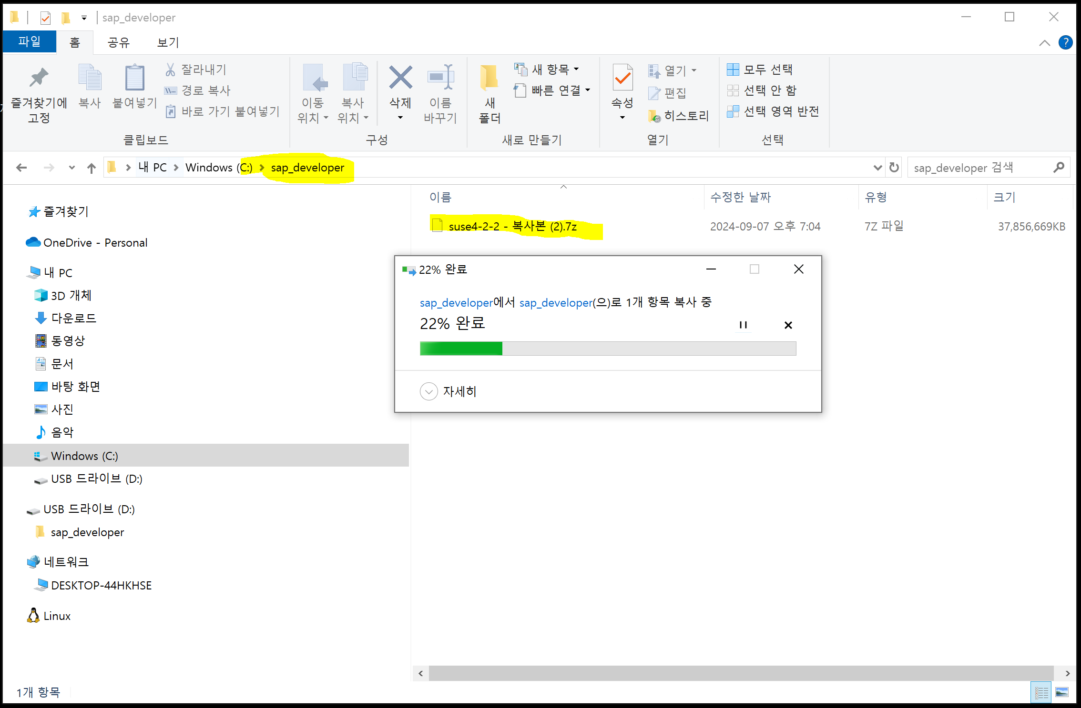

3) 7z로 복사한 앞축파일 해제
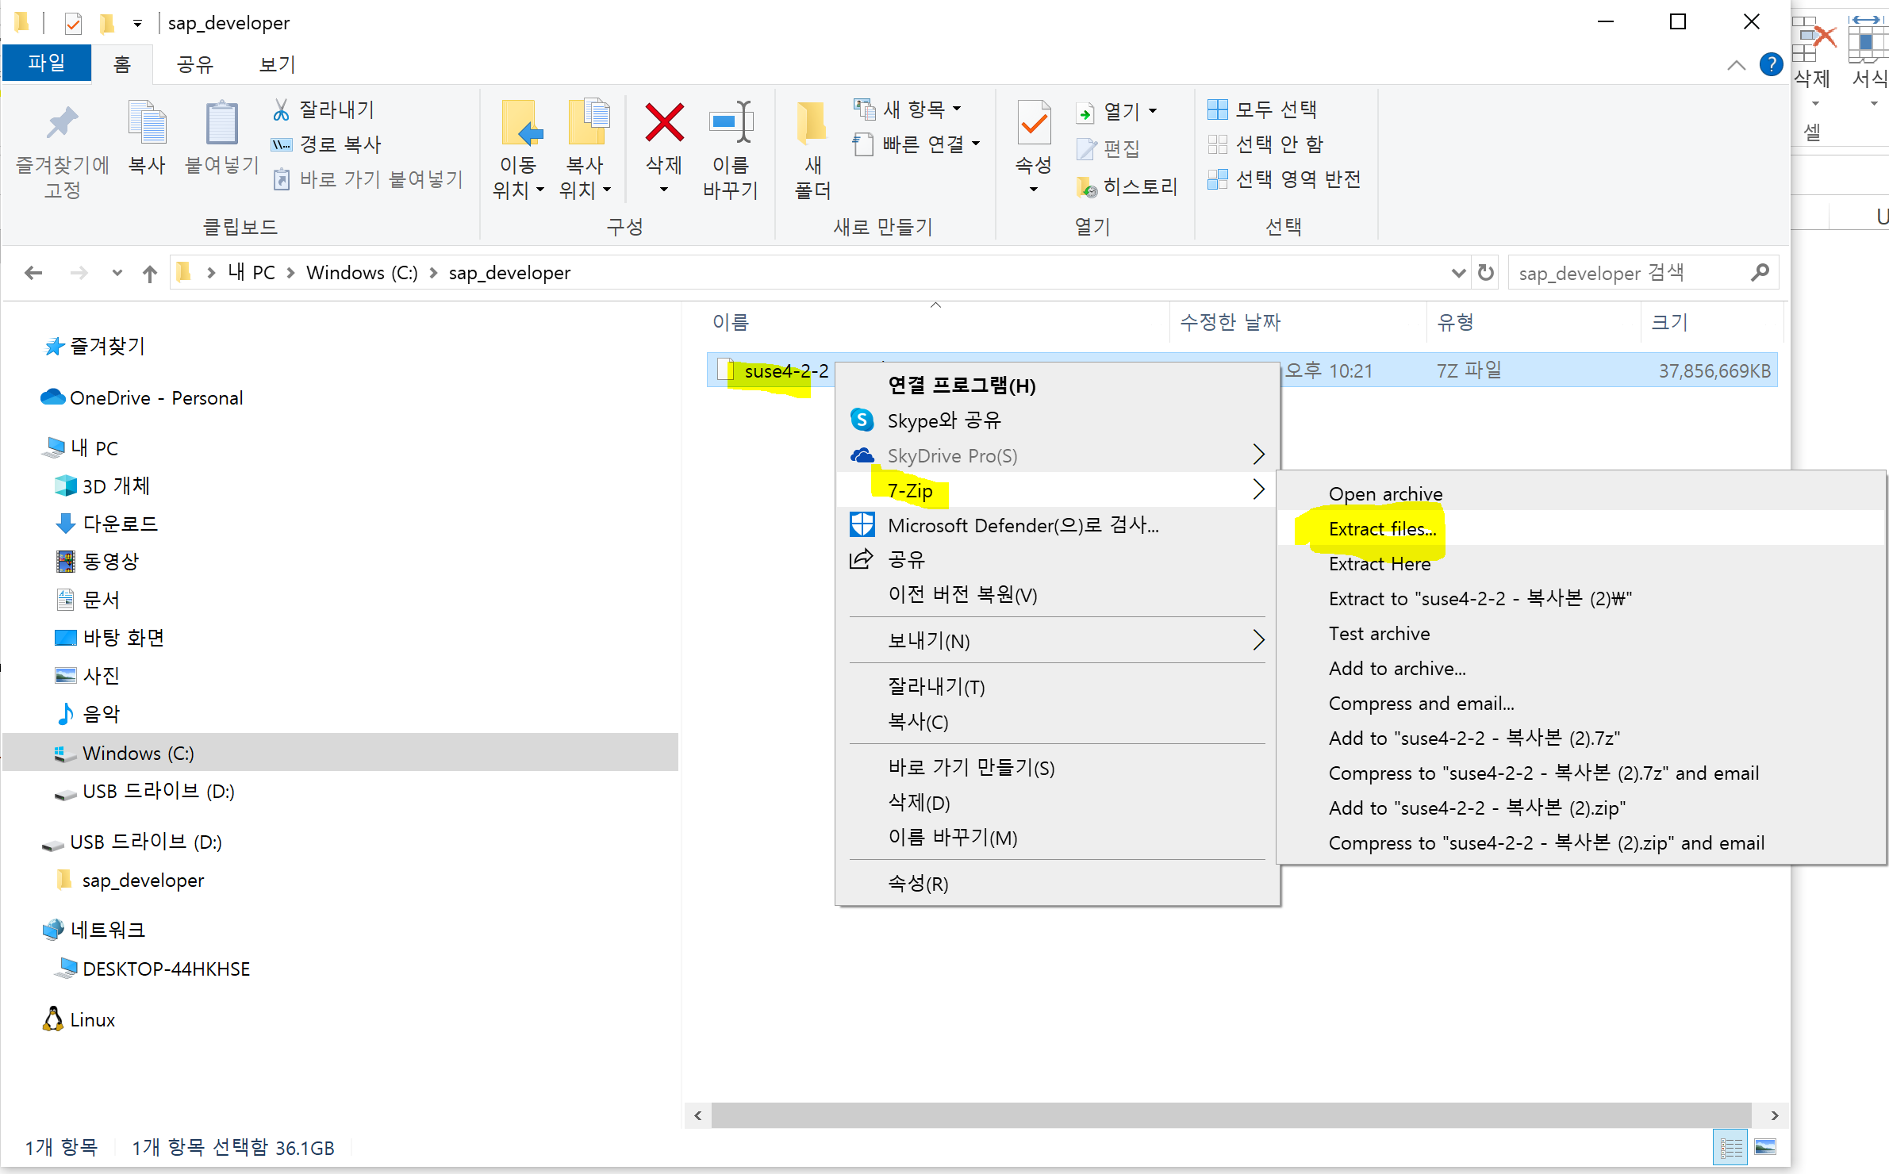

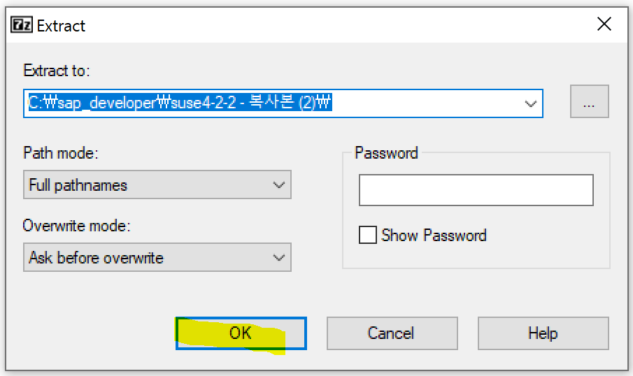

4) VirtureBox 설치 ( 설치가 안되면 Program file 폴더에 복사해서 거기서 설치합니다)

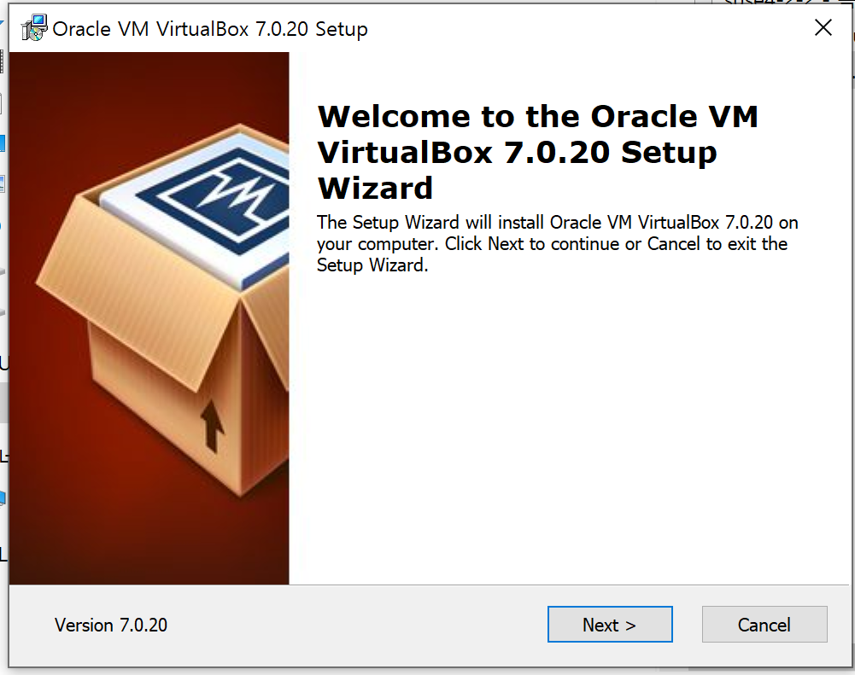

 | next 누질러 마무리

Virtual Box load
1) VirtualBOx 실행
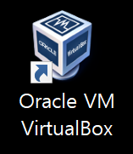

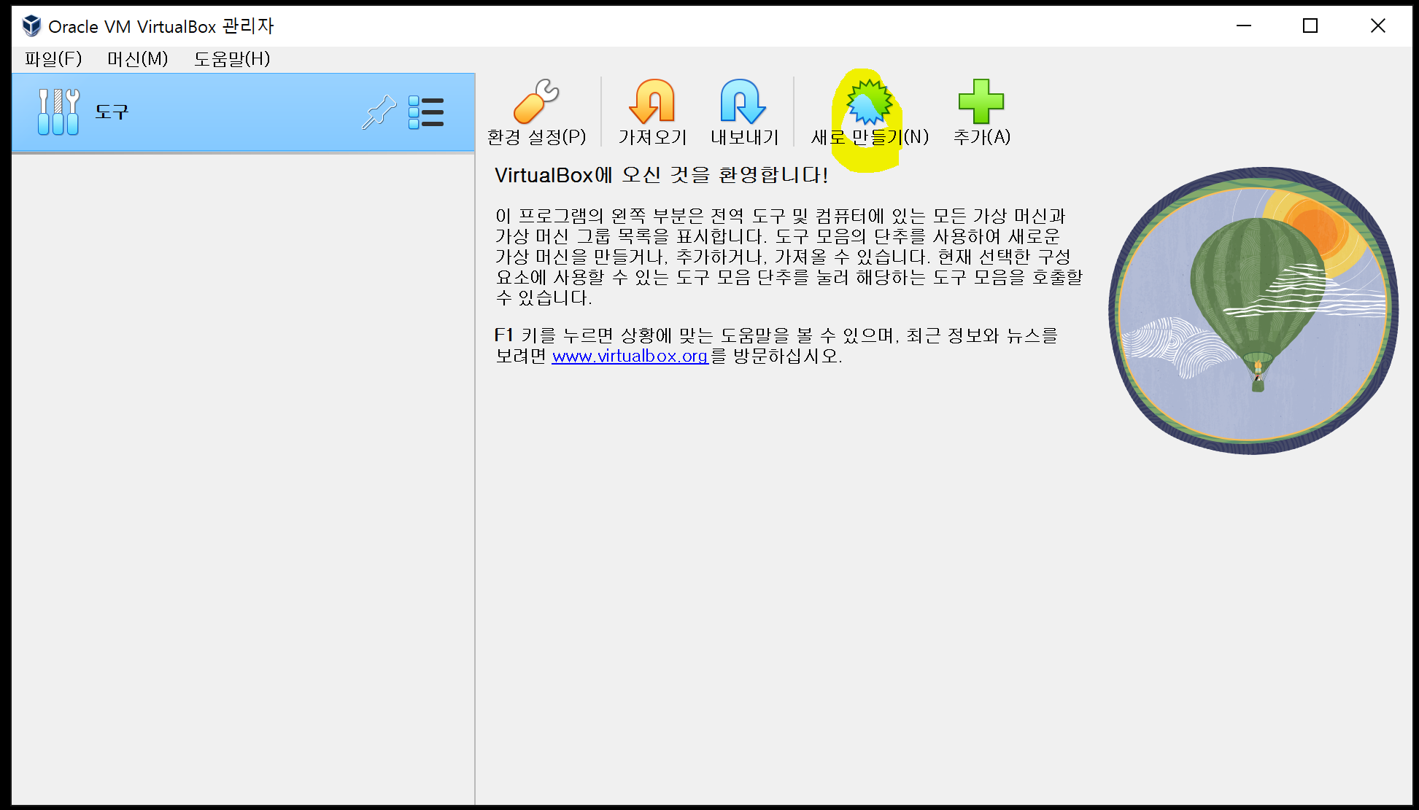

 | 이름은 마음데로

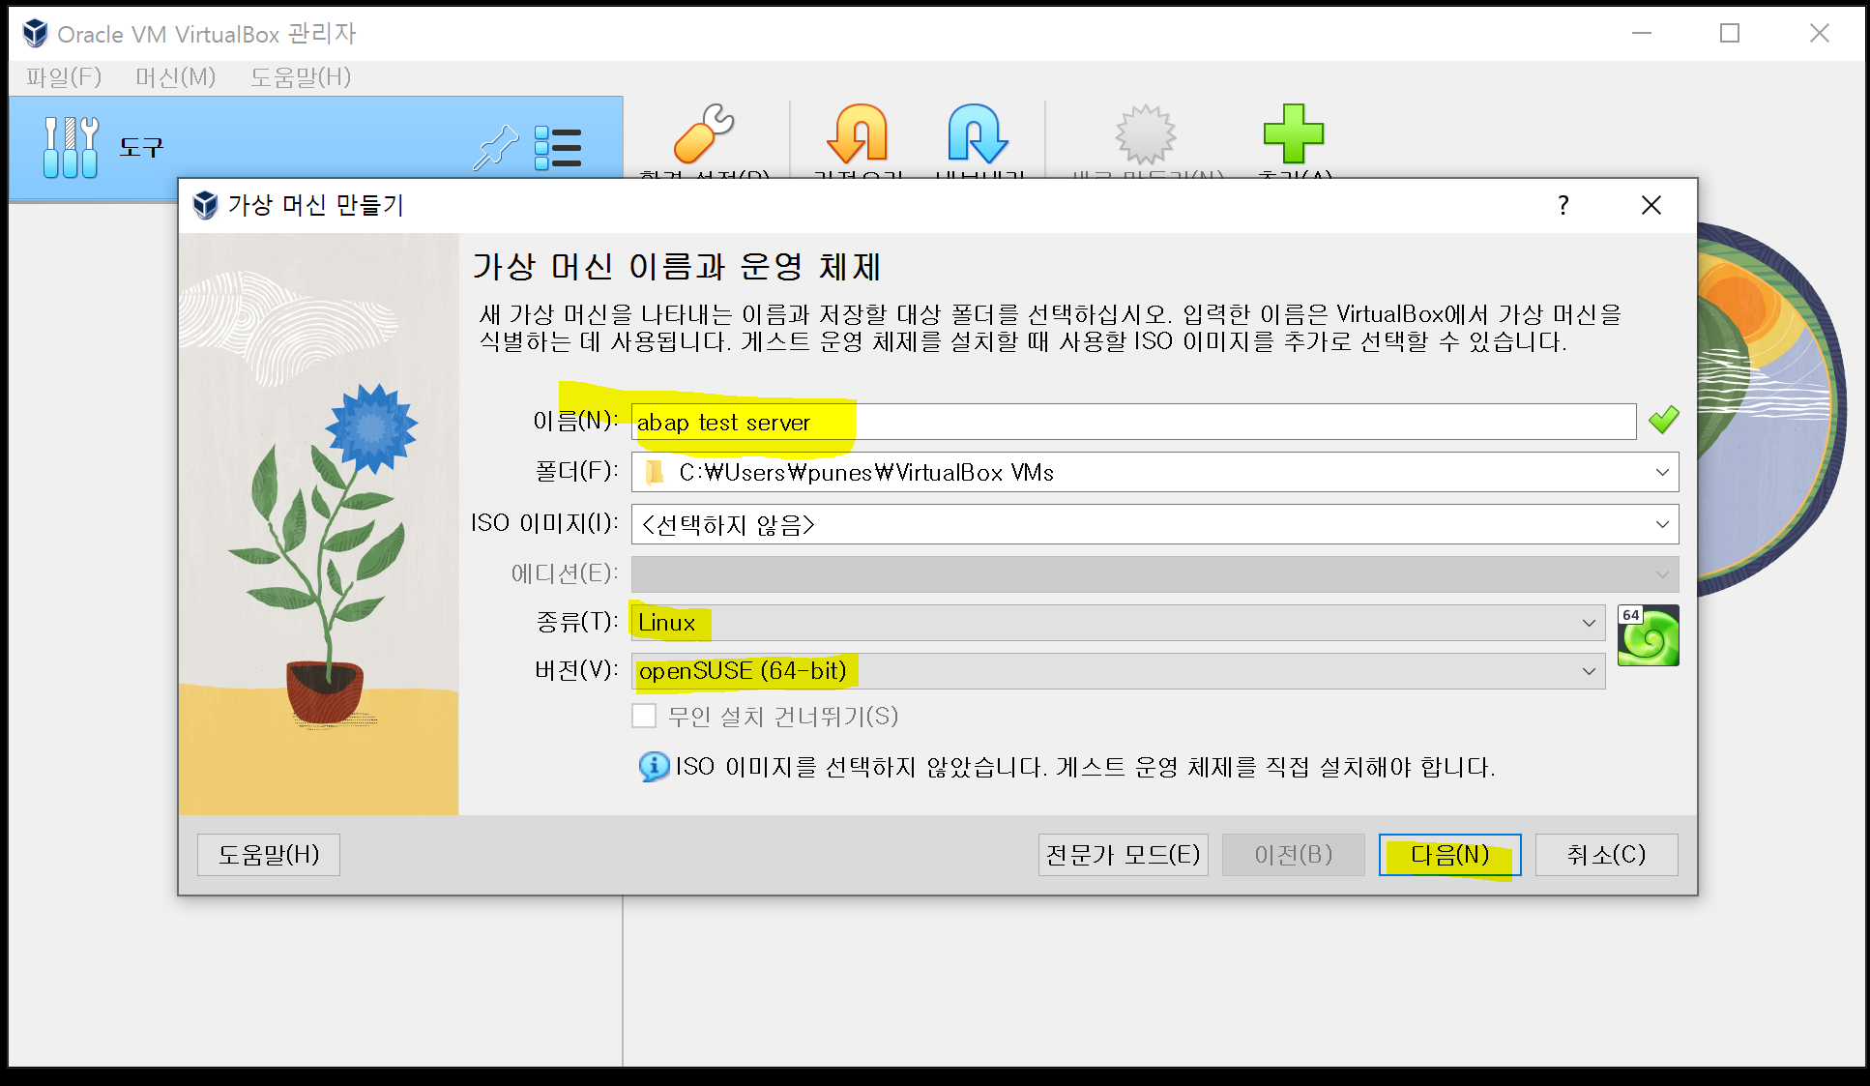

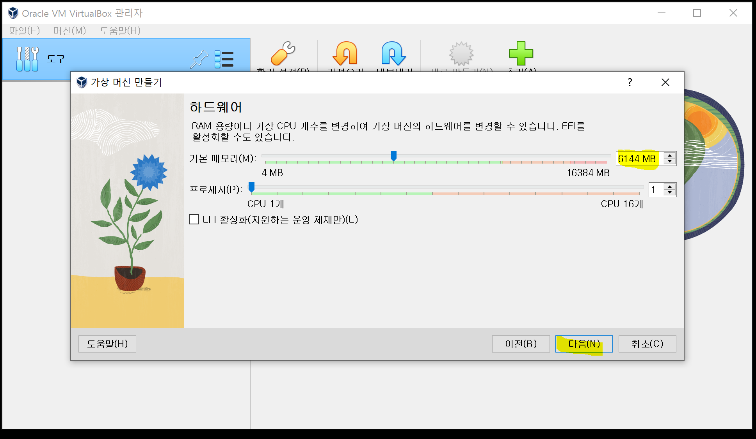

 |  | 용량되면 크게해도 됨

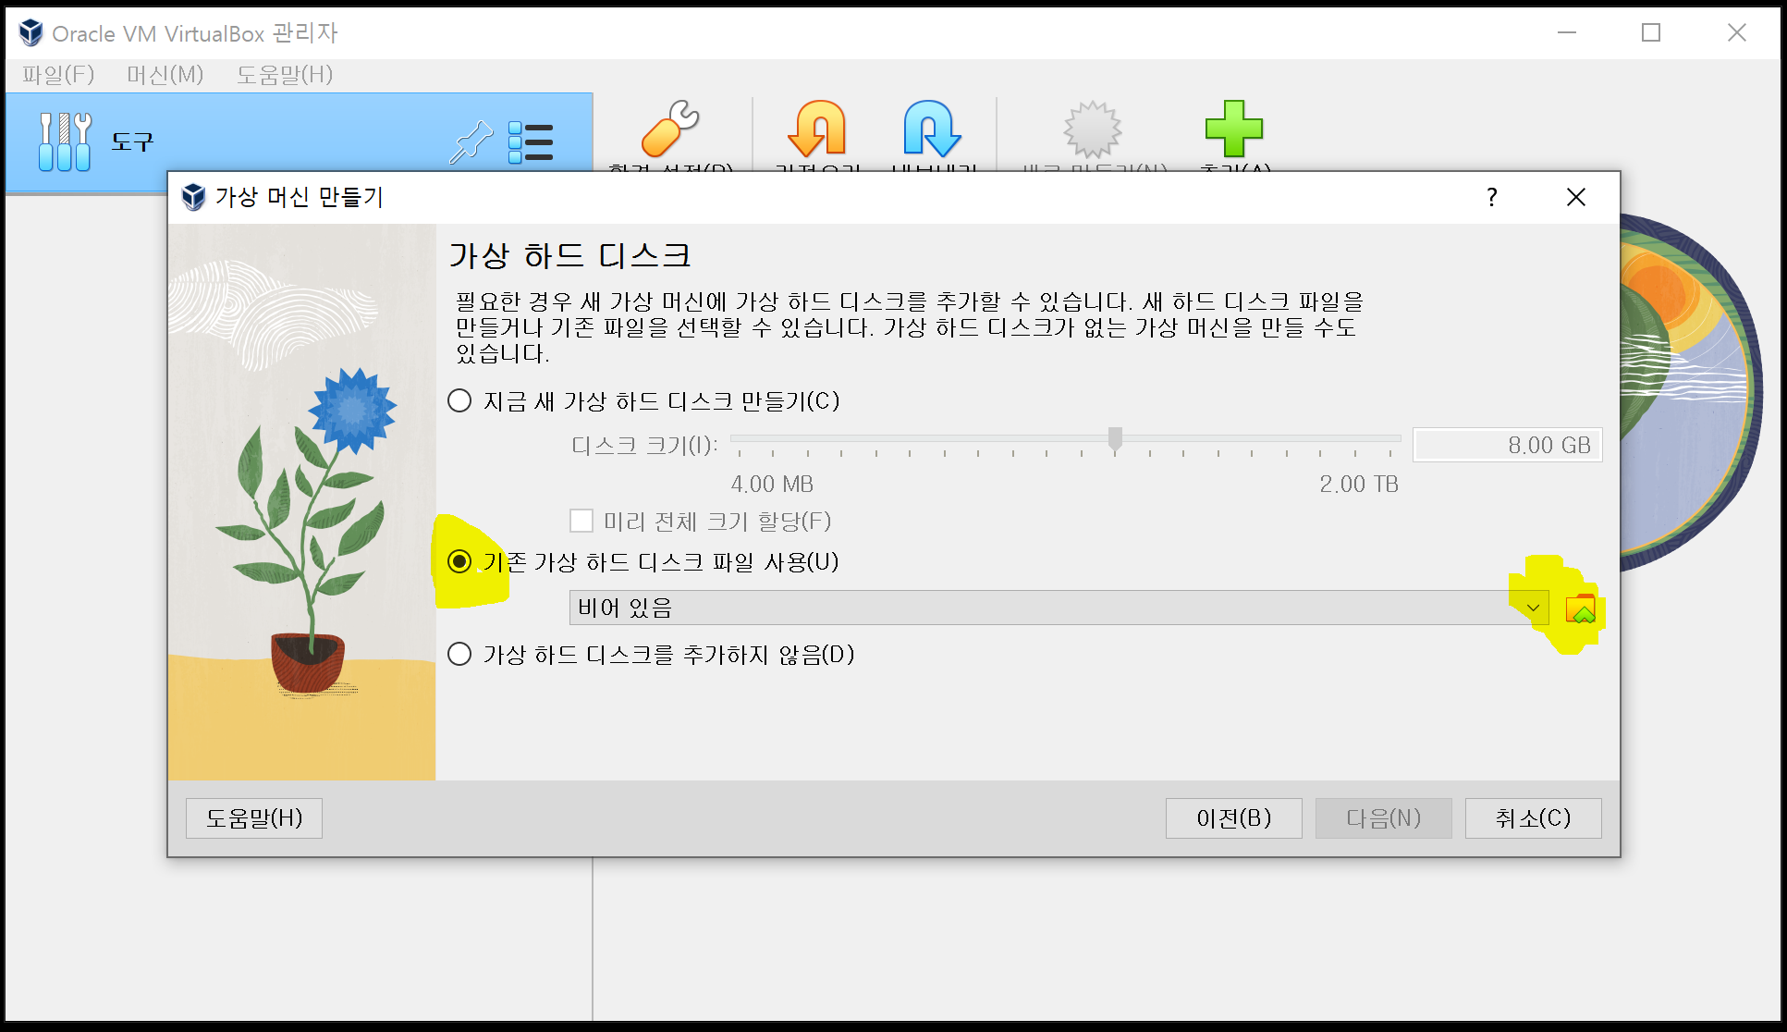

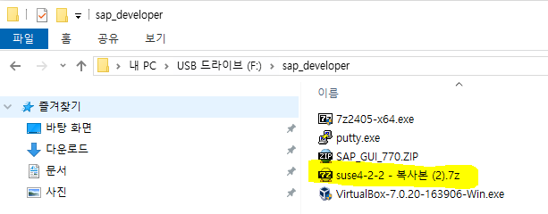

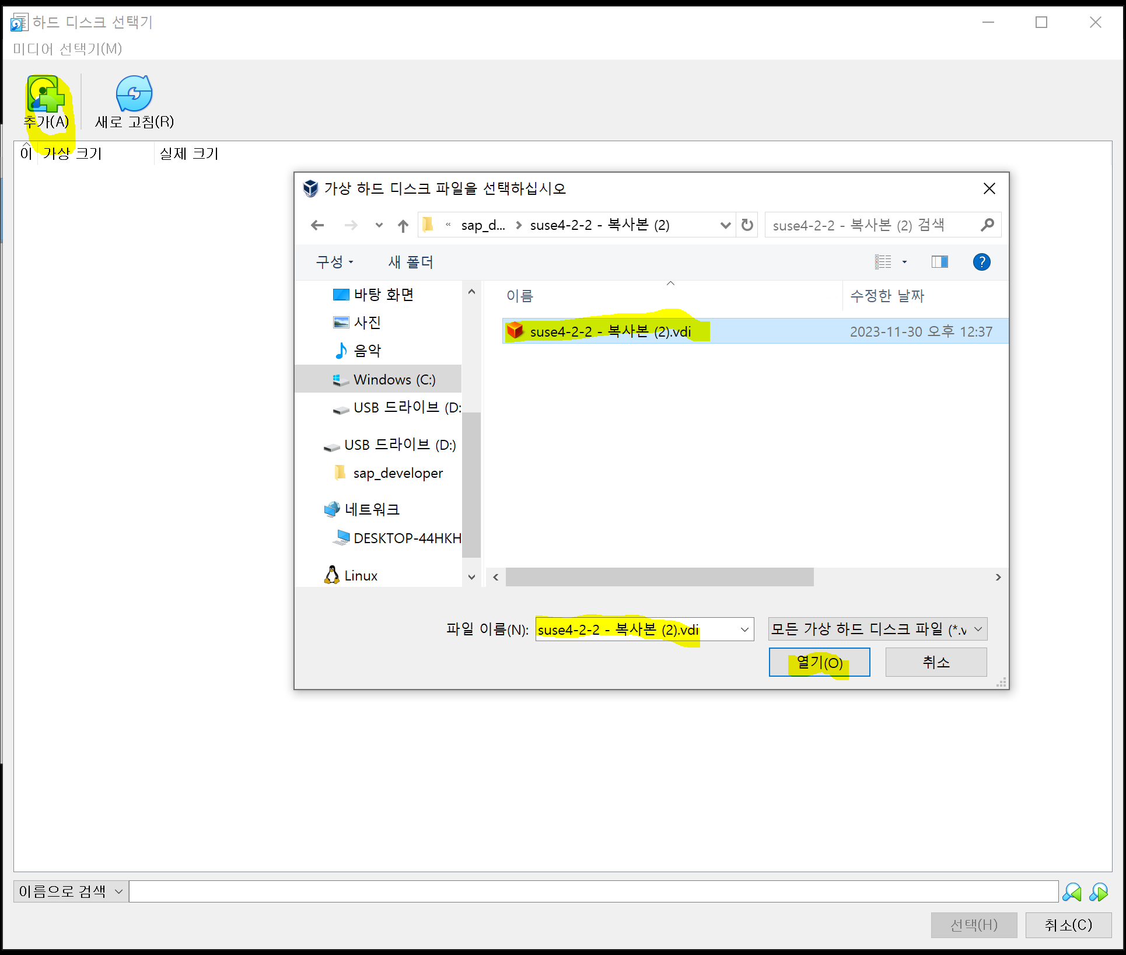

 |  | 이거 압축푼거 7ZIP 으로 풀어야 함

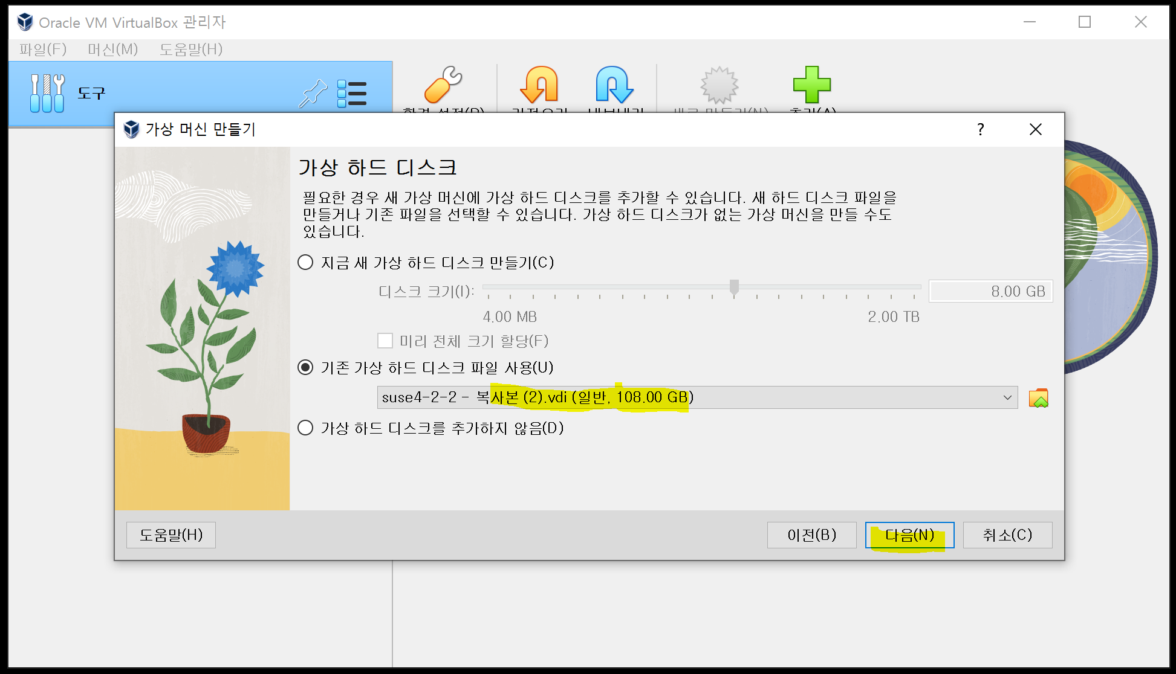

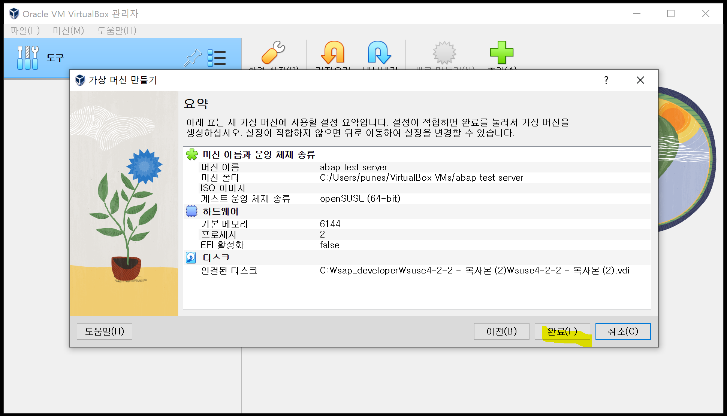

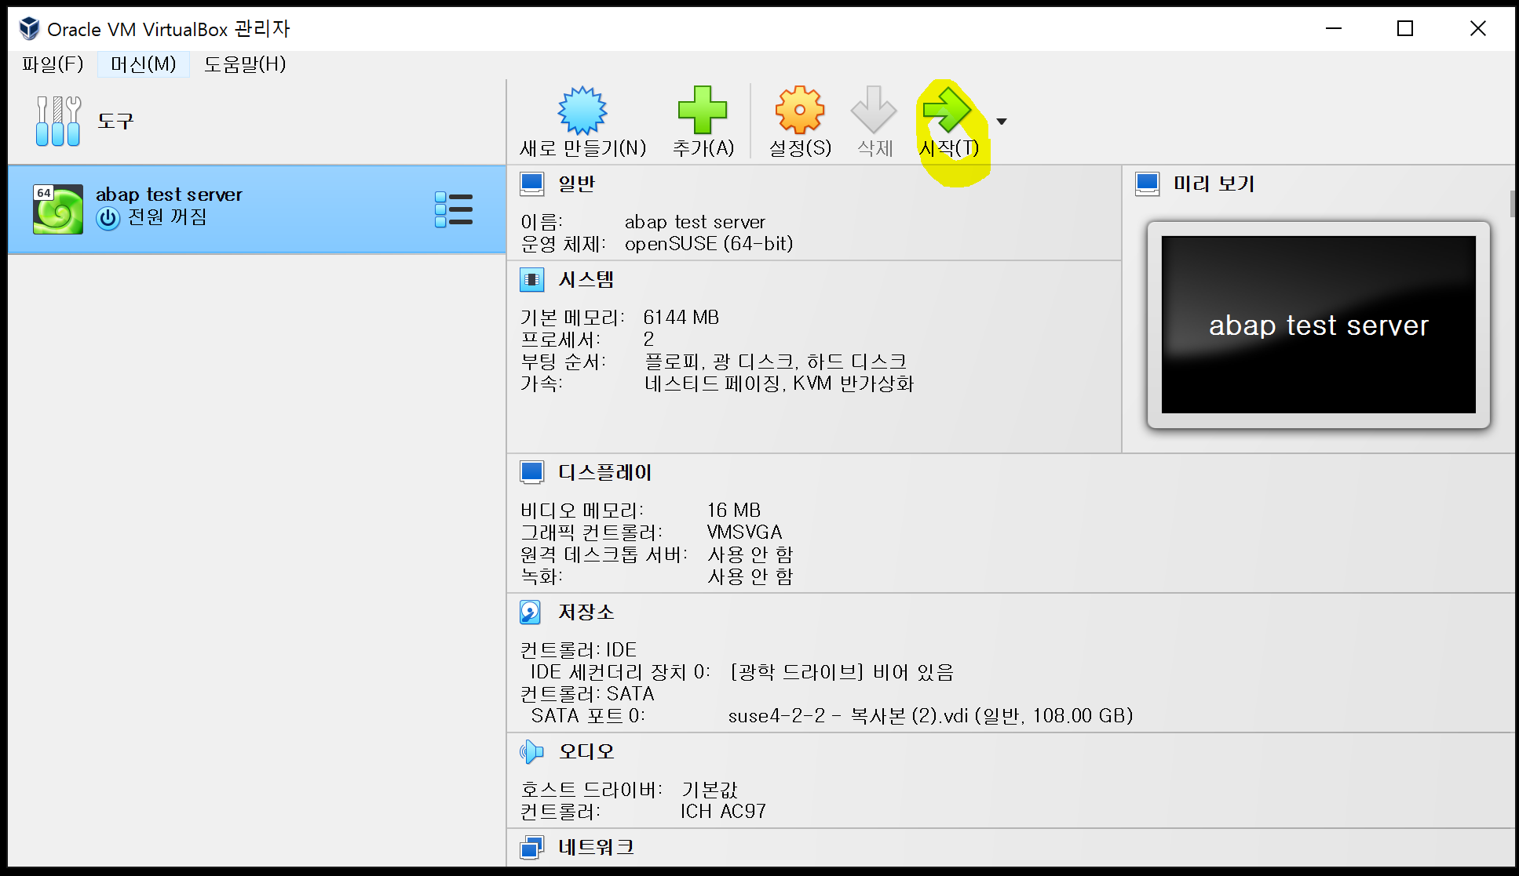

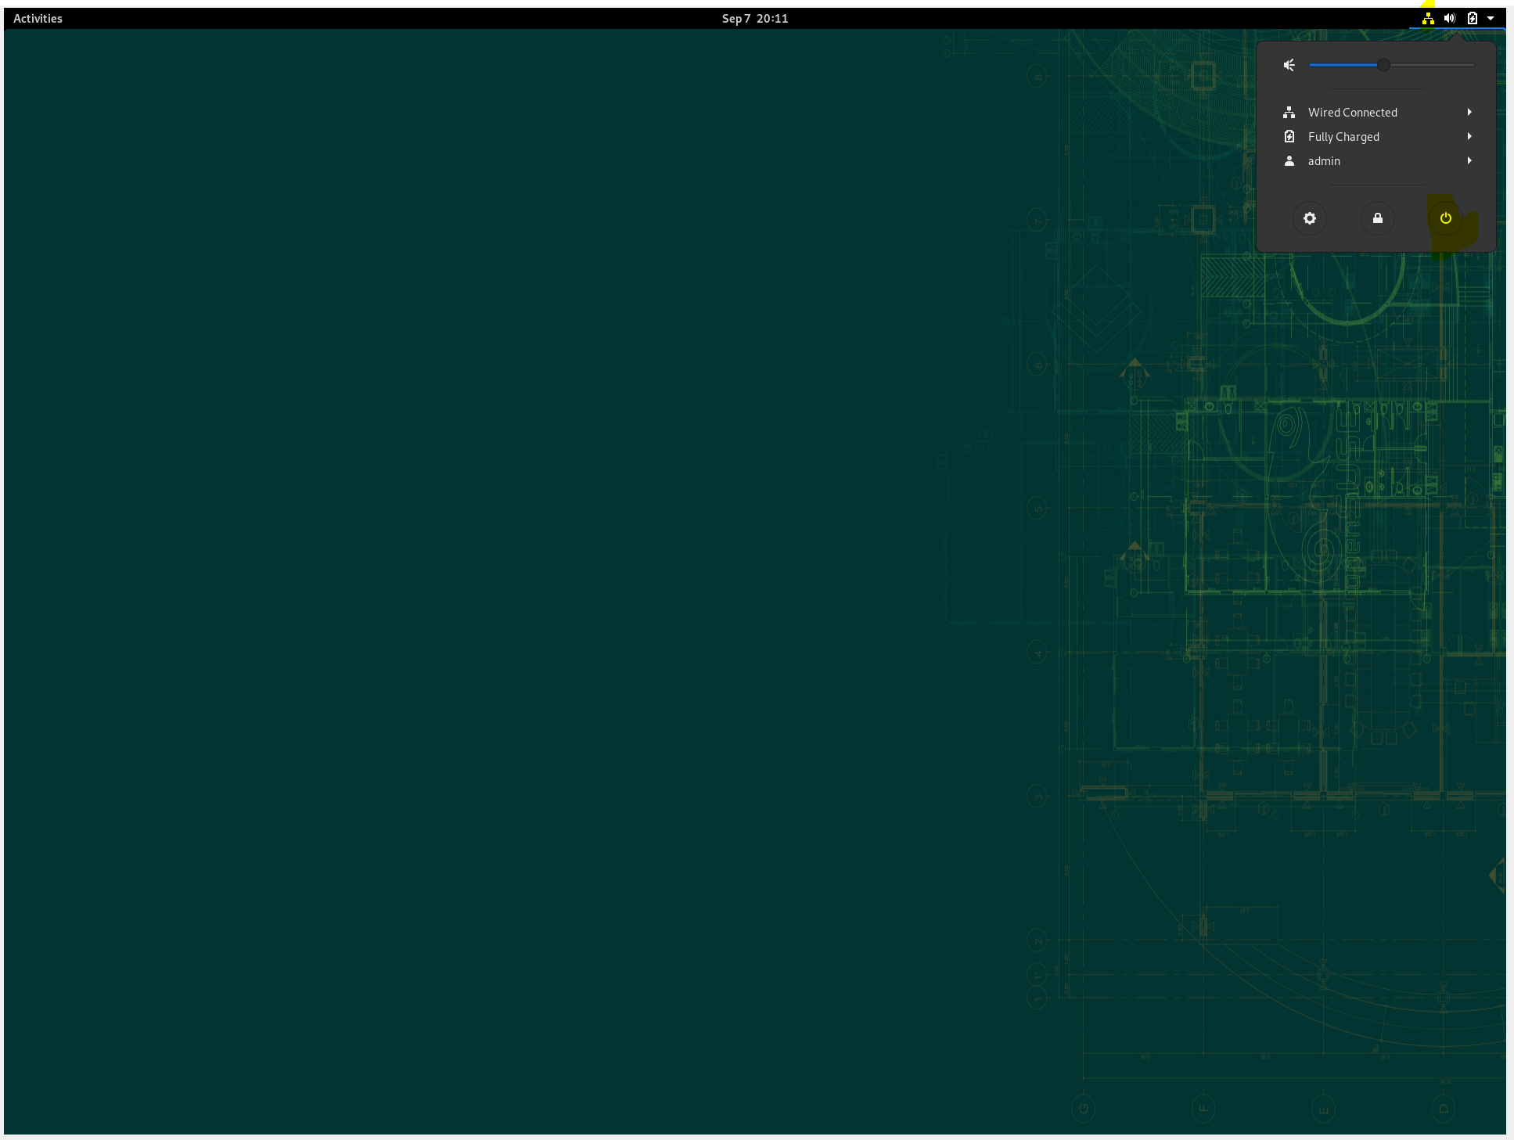

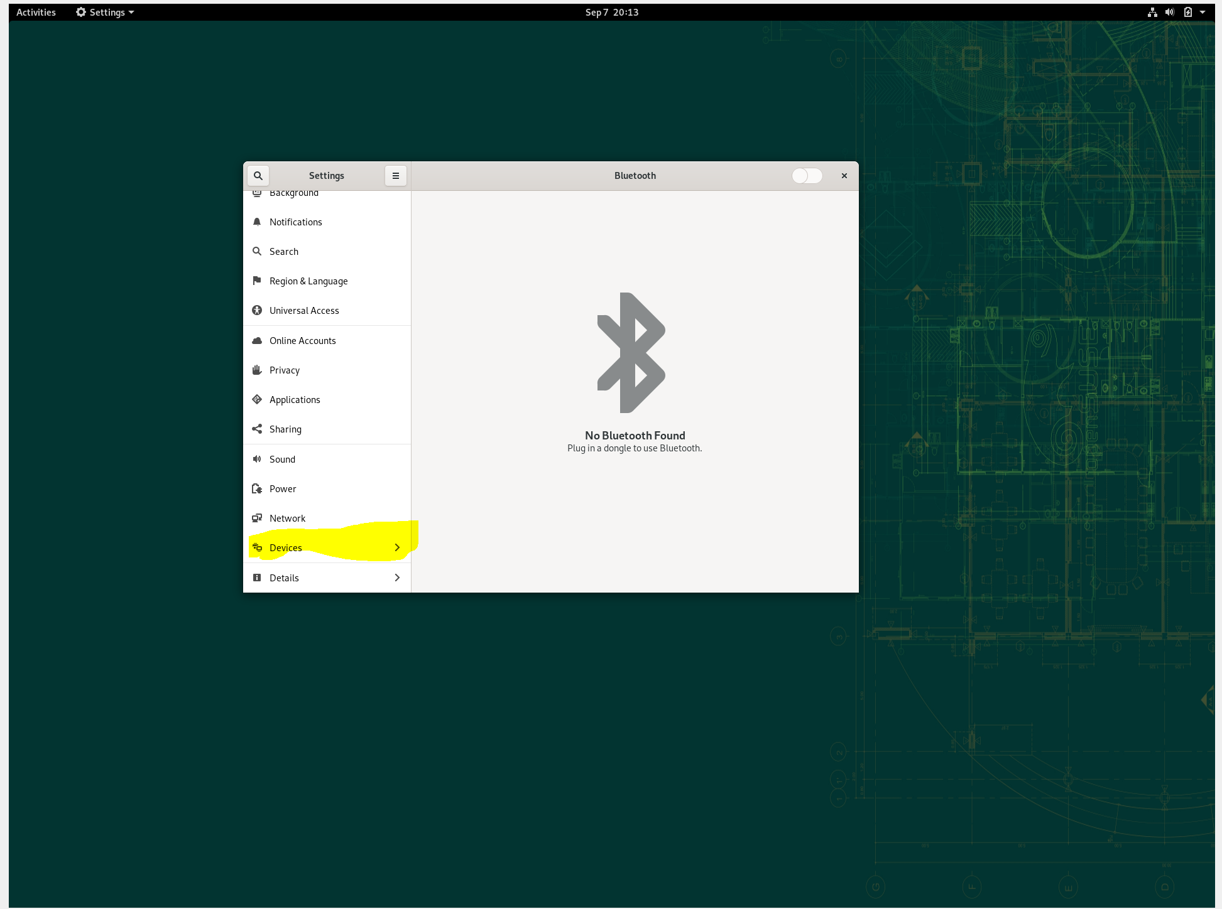

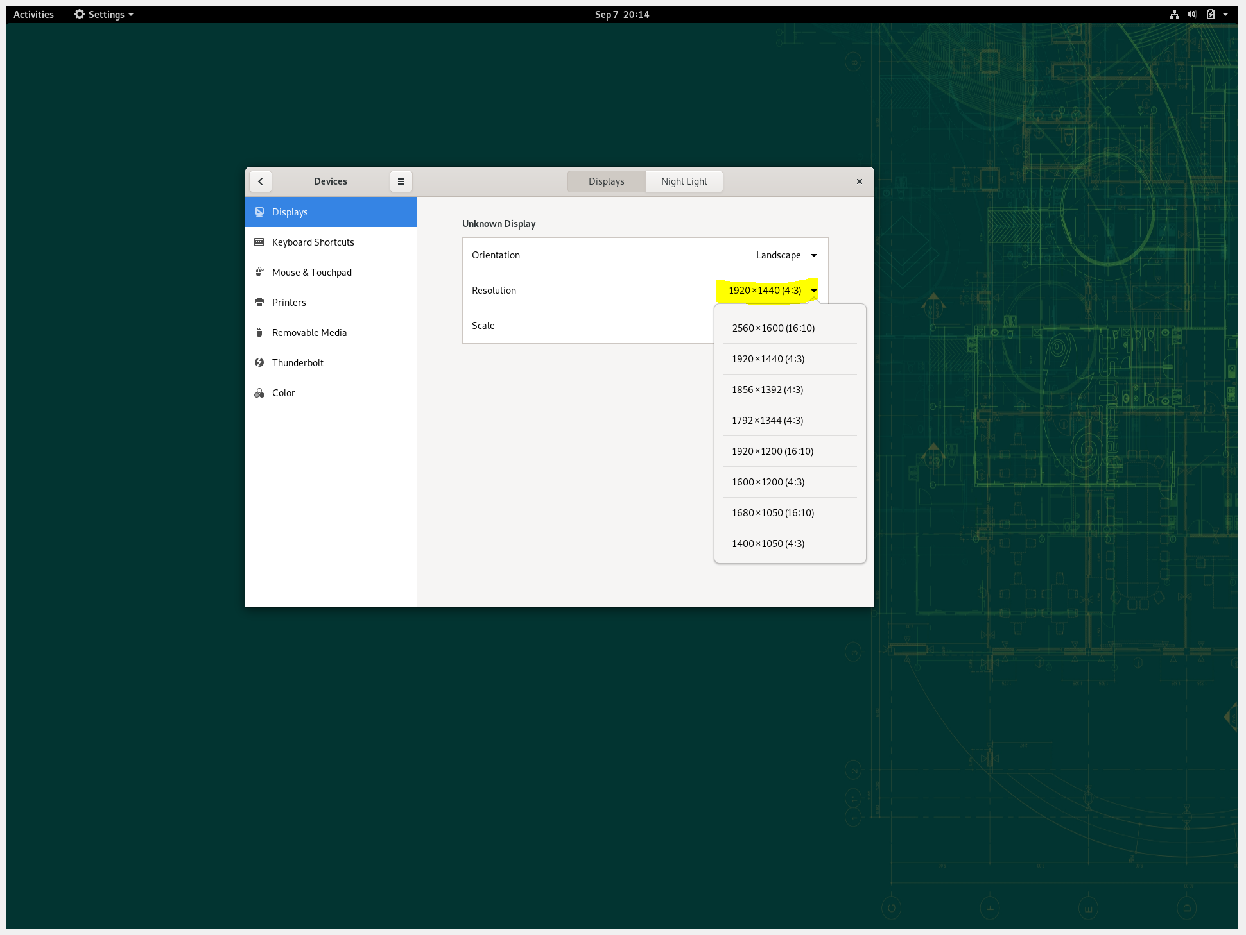

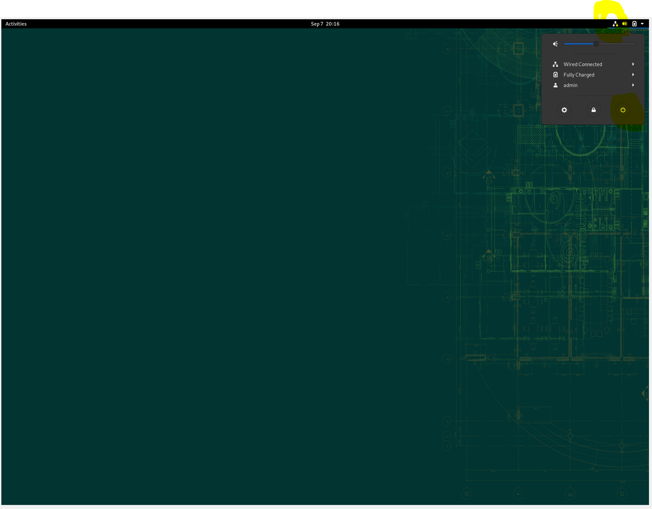

네트워크 설정을 위해 power off
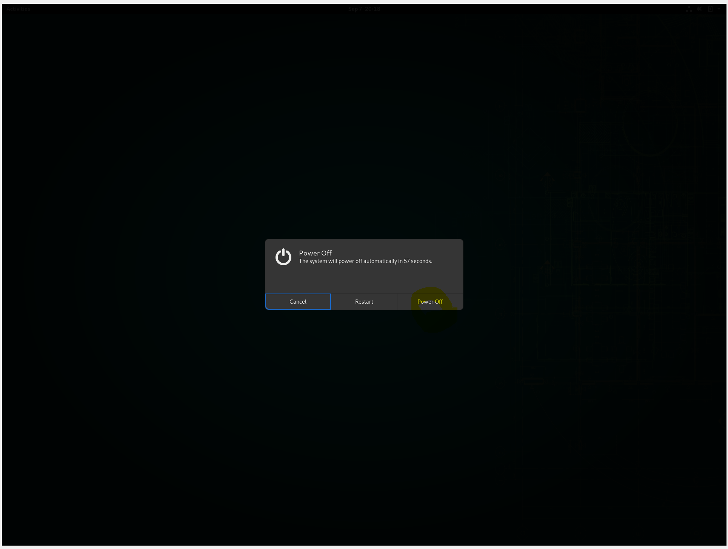

Virtual Box 시작후 네트웍설정

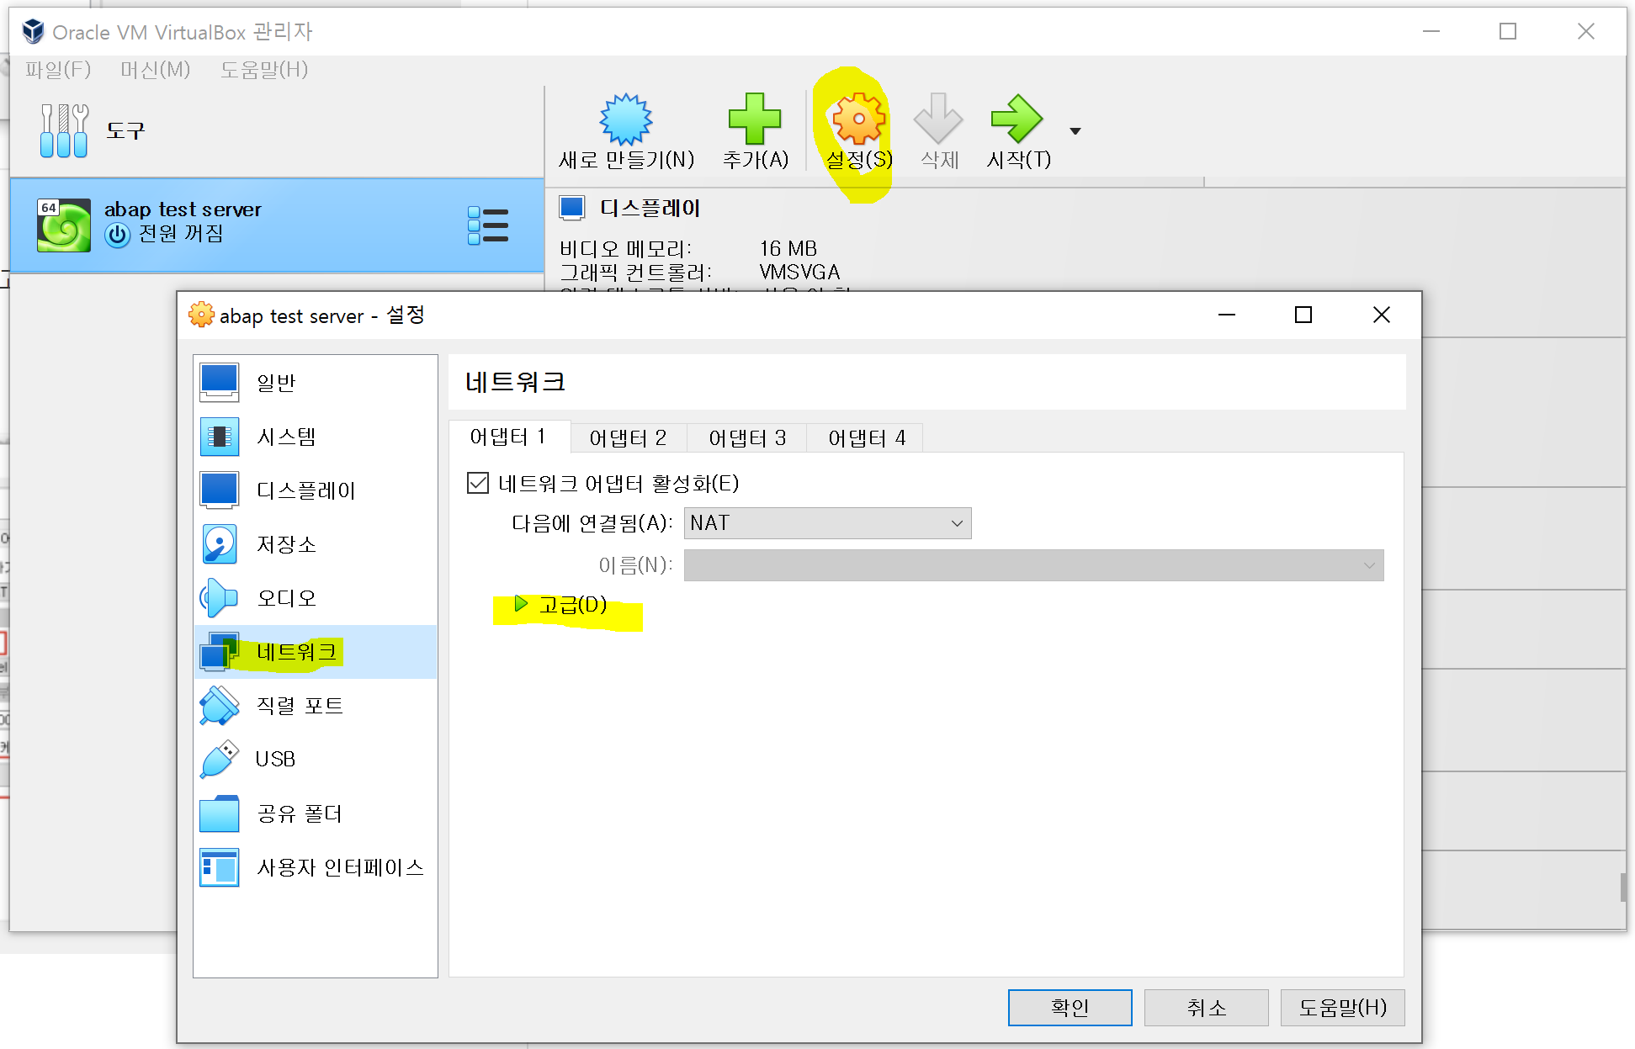

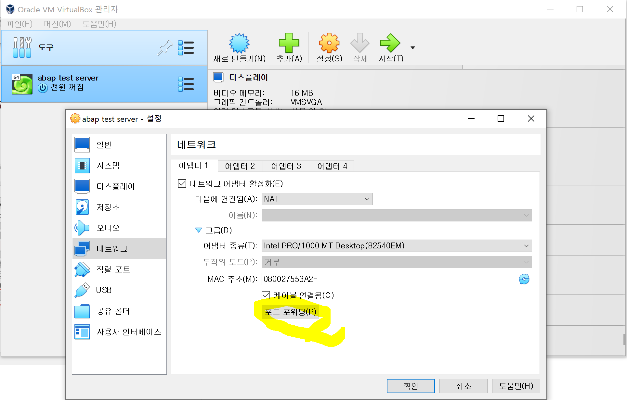

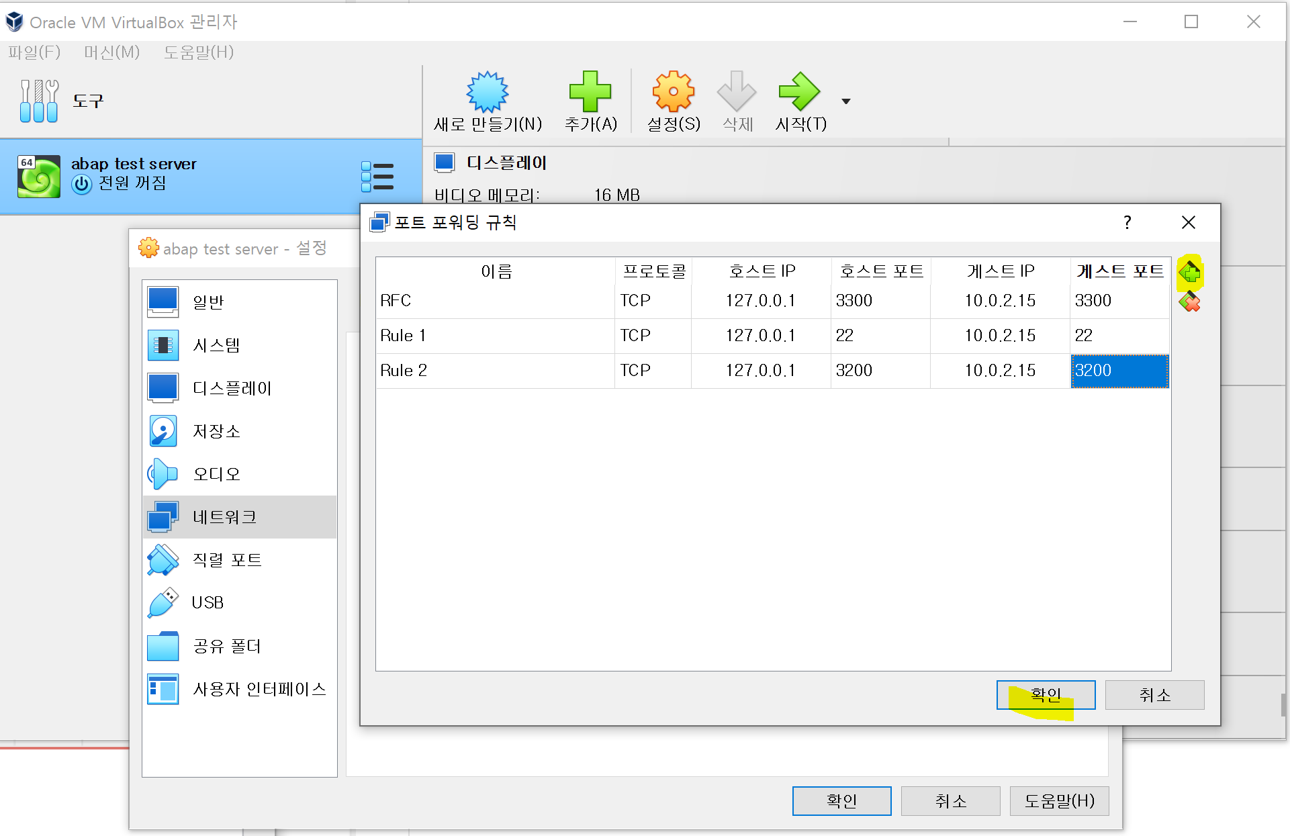

 |  |  | 똑같이 쳐줍니다.

네트워크설정후 다시시작

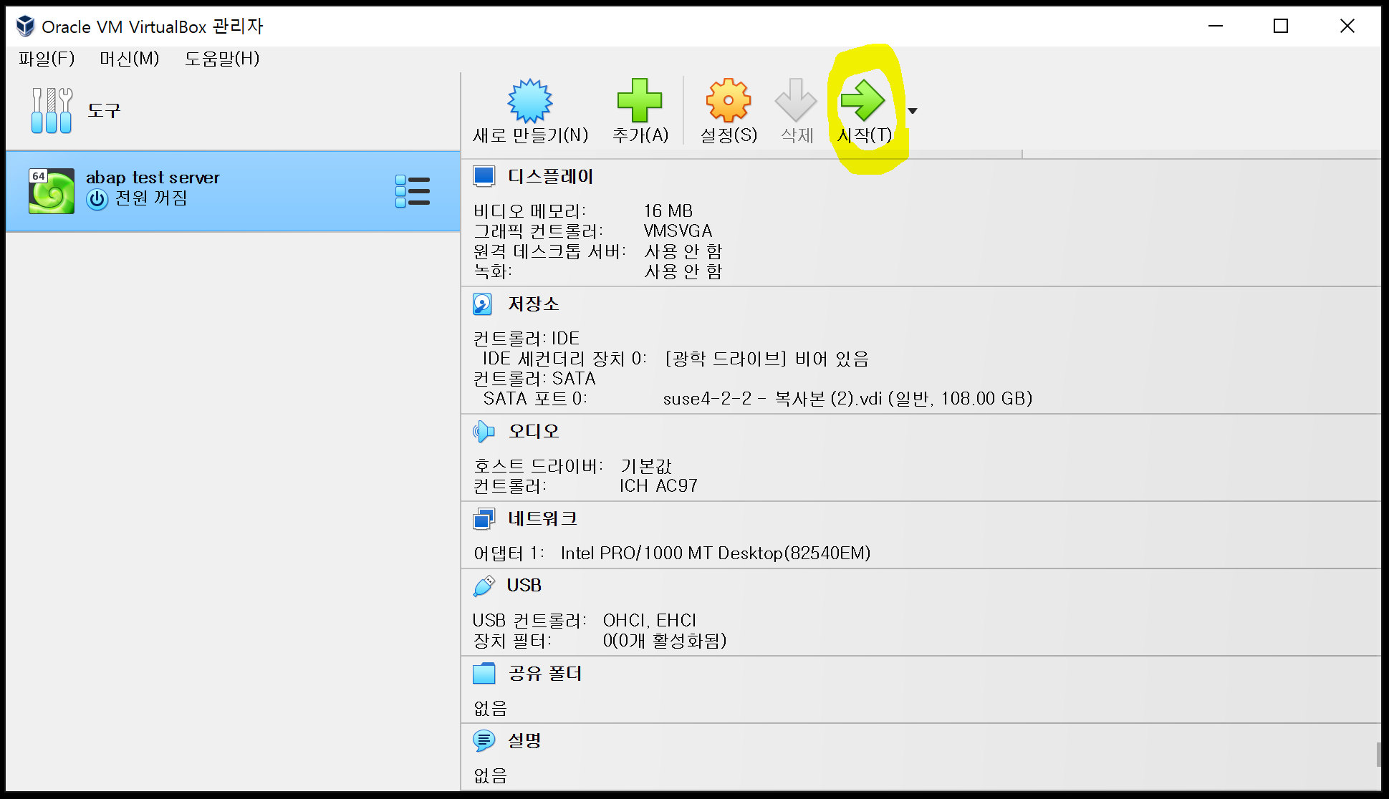

 |  | 시작누르면 리눅스 부팅함 로그인 화면 나오면 OK
 |  | 로그인 하지말고 Putty 로 로그인합니다.

Putty접속-abap 서버 start-stop
 |  | 버추얼 박스 실행후 시작한다

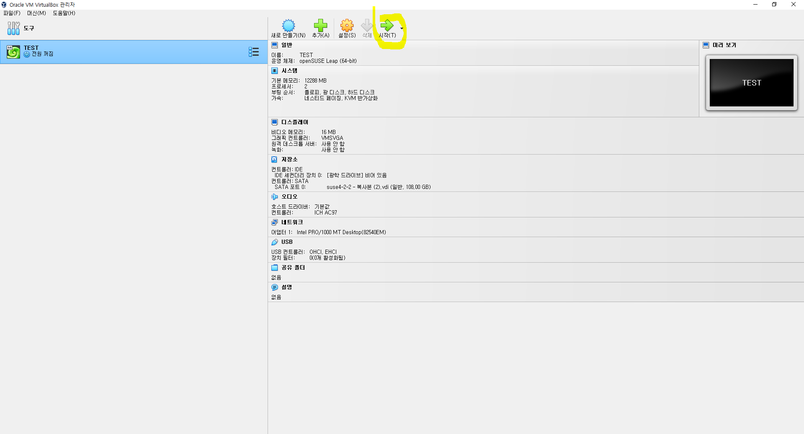

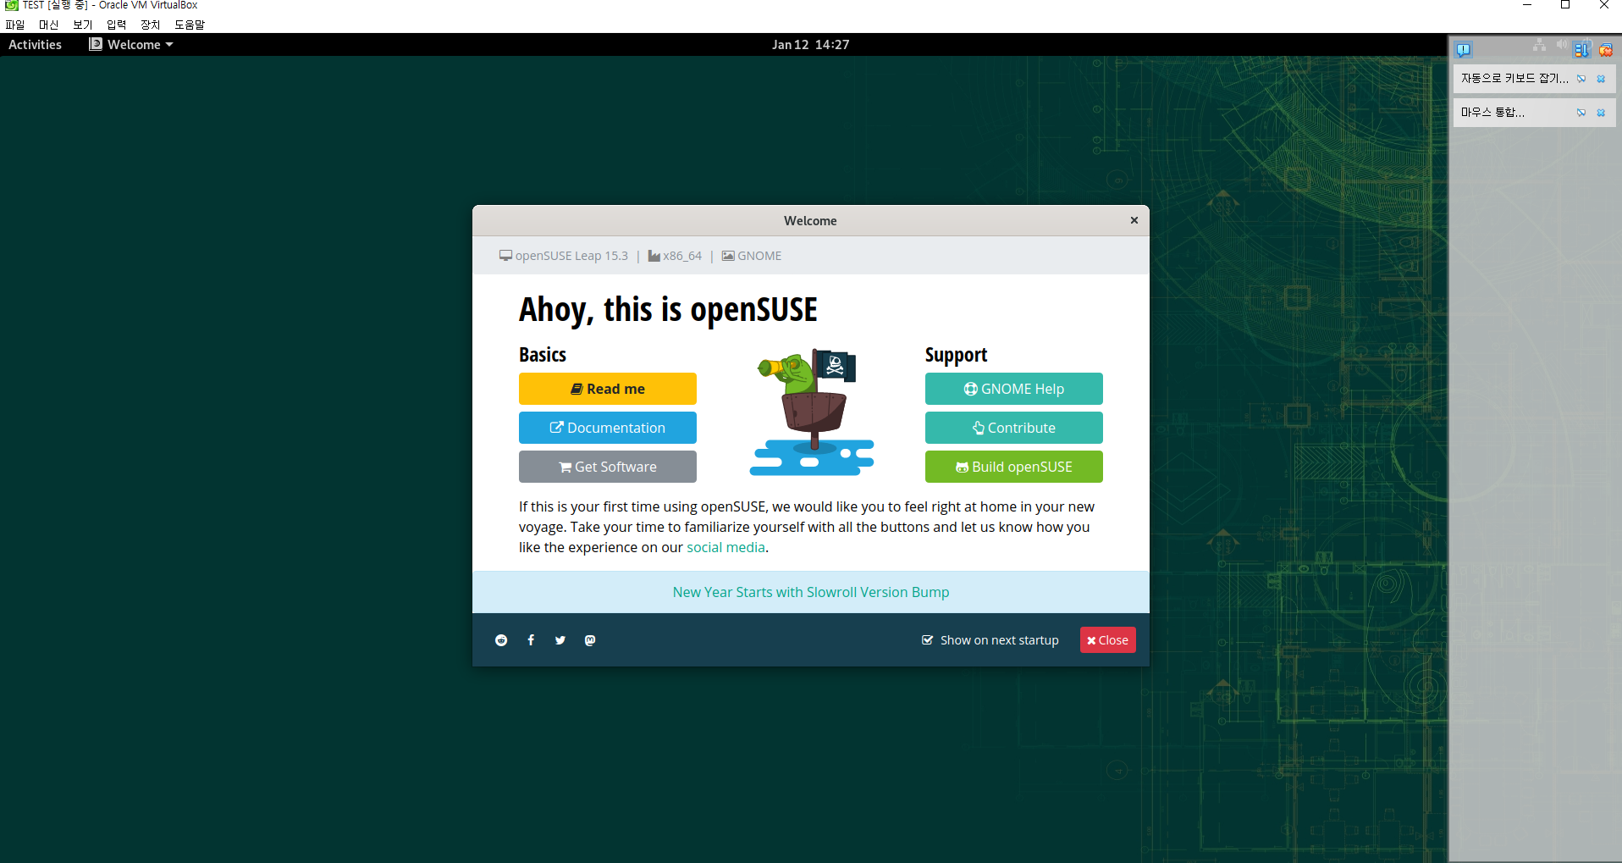

위와같은 화면이 나오면 창

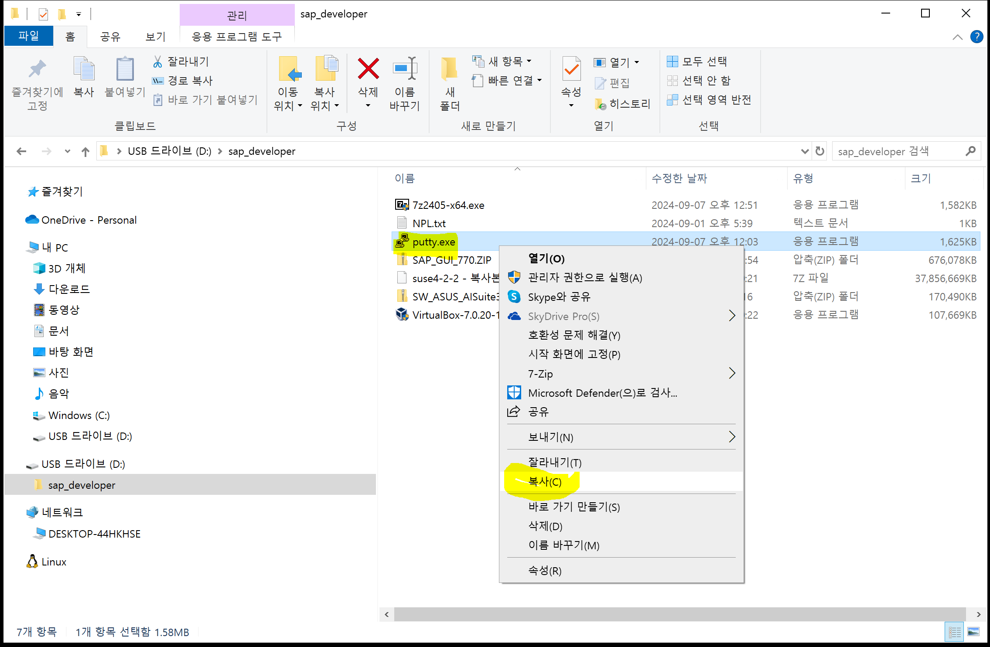

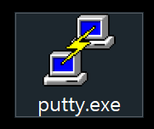

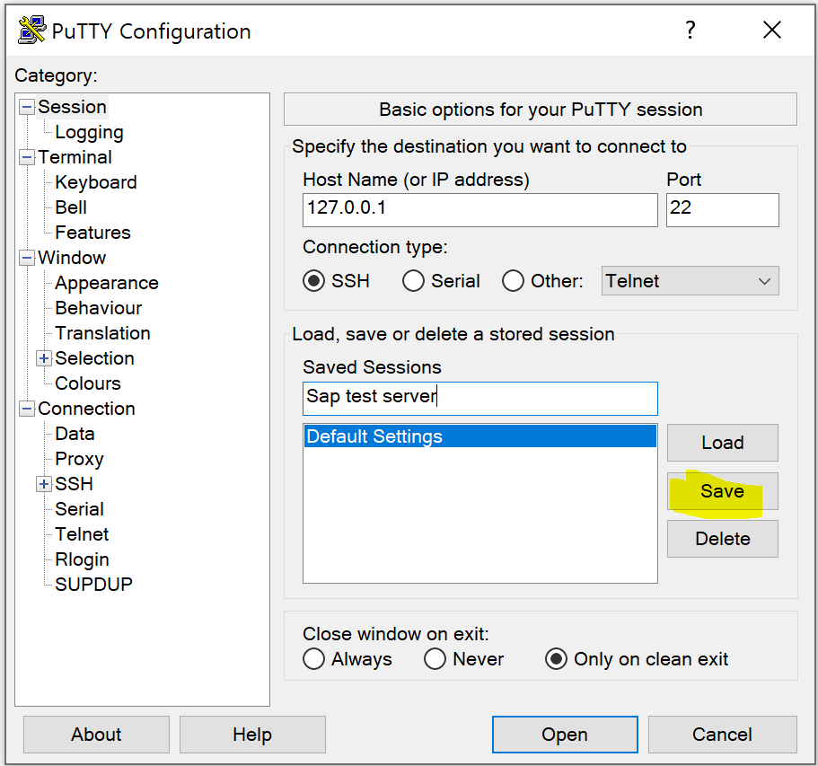

 |  |  |  | Putty 실행해서 맞쳐줌 그리고 로그인

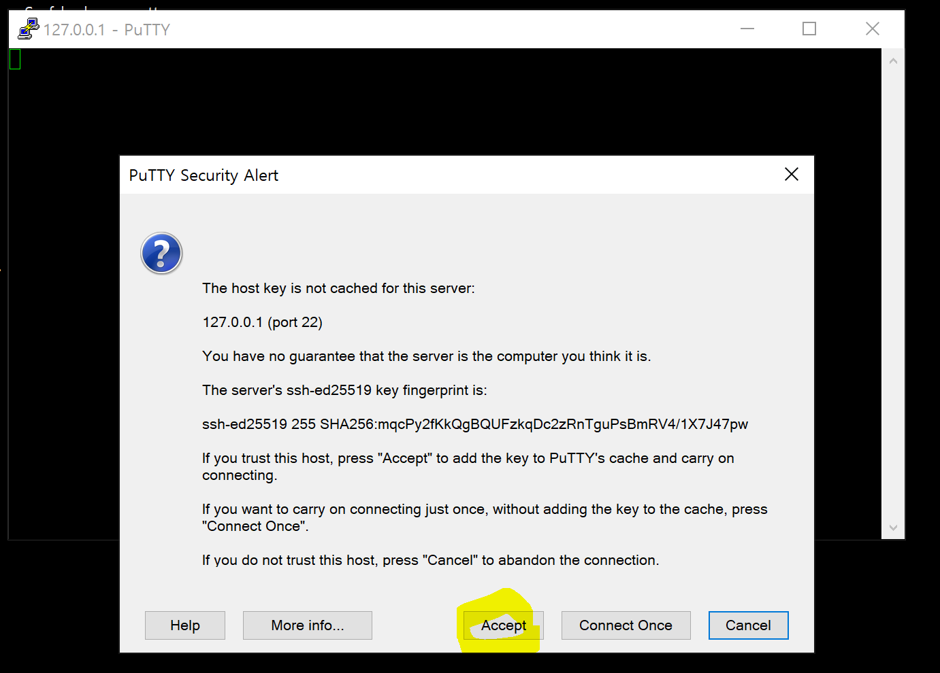

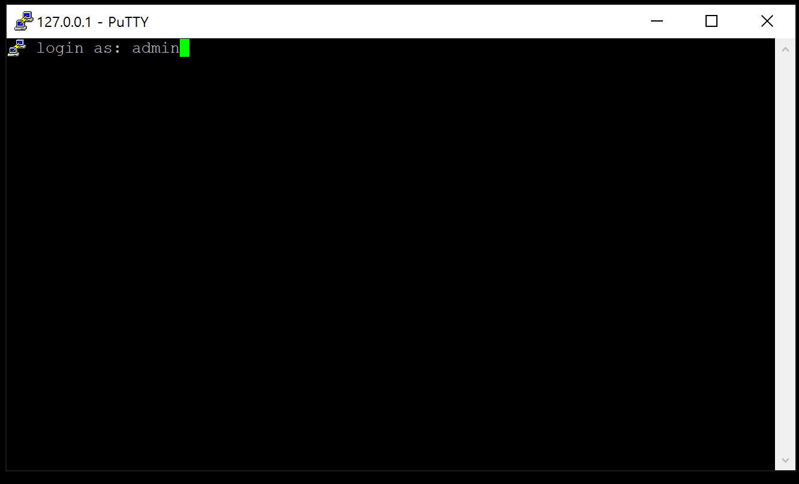

 | 아래 명령대로 진행

login : admin
password: abap2022!

sudo -i
password: abap2022!

su npladm
startsap
stopsap |  |  | 지금은 stop하지말고 라이선스 설치를 위해 대기

멈출때 STOPSAP 하고 Linux STOP 하는것이 좋음

Sap-gui설치 및 라이센스
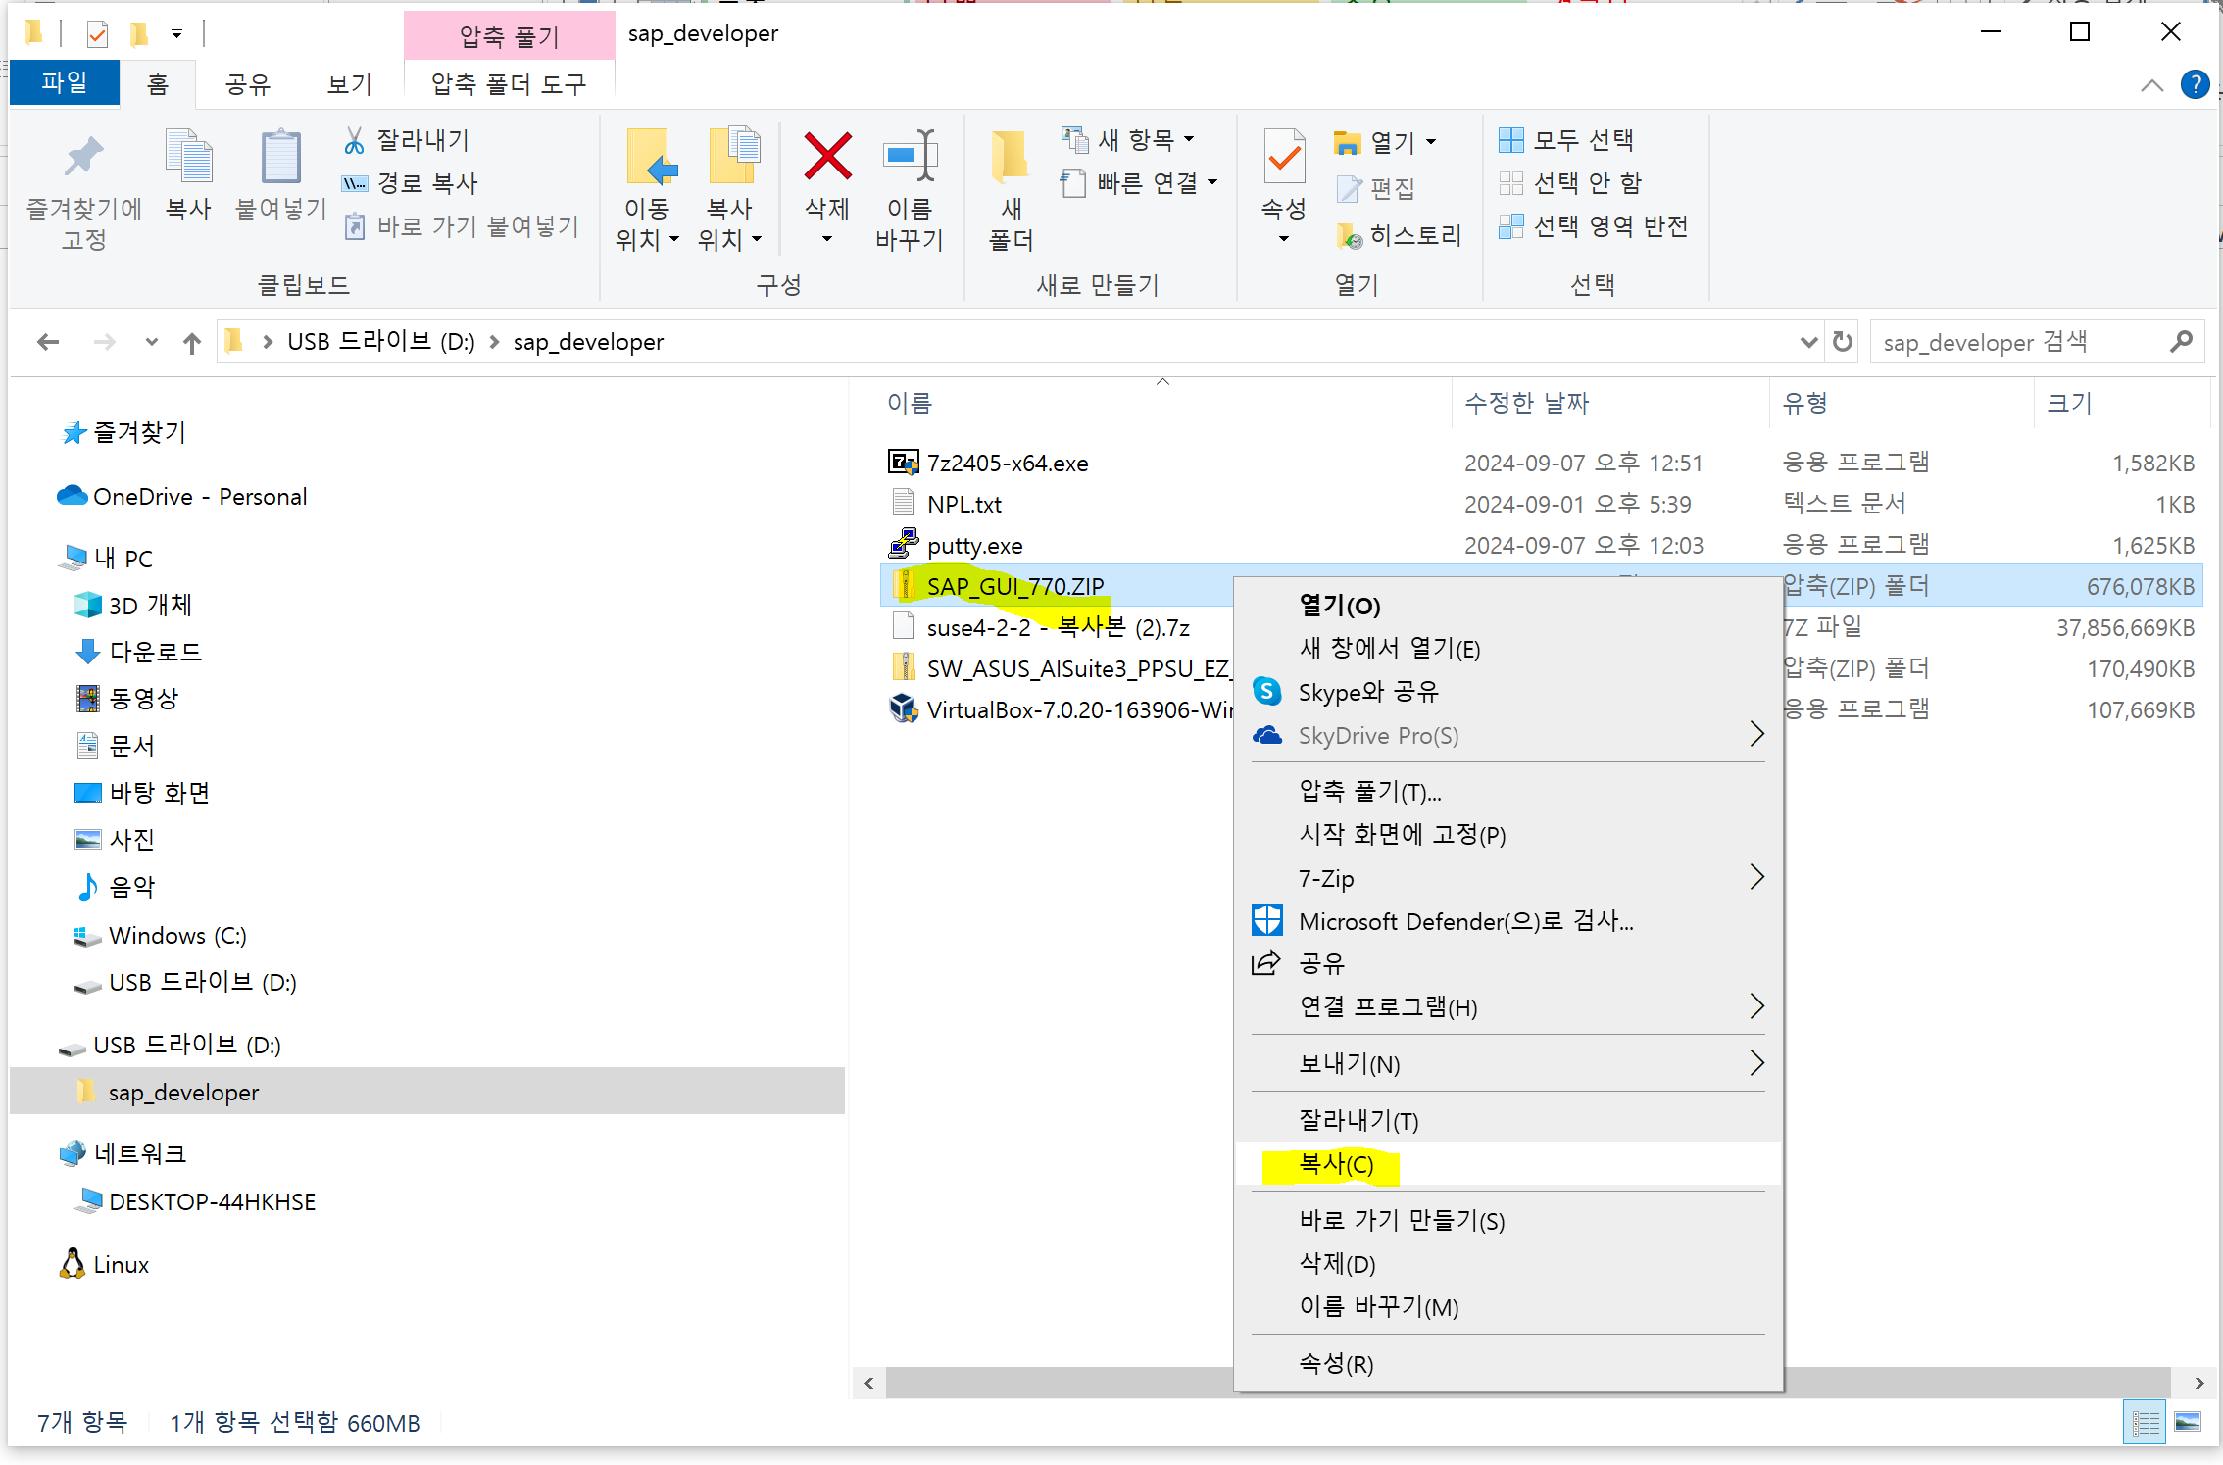

 |  | 먼저 SAP GUI 설치

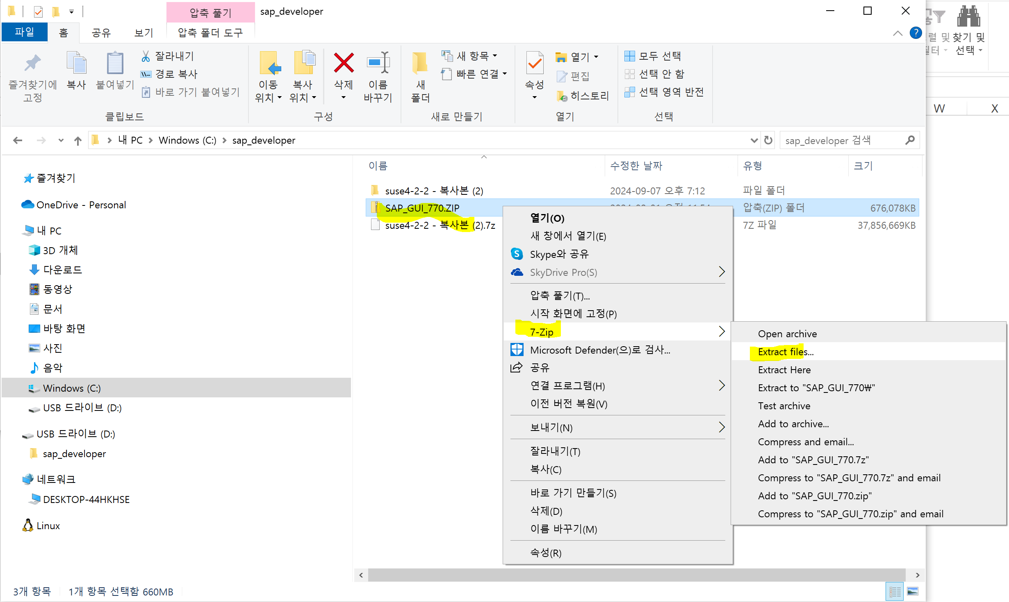

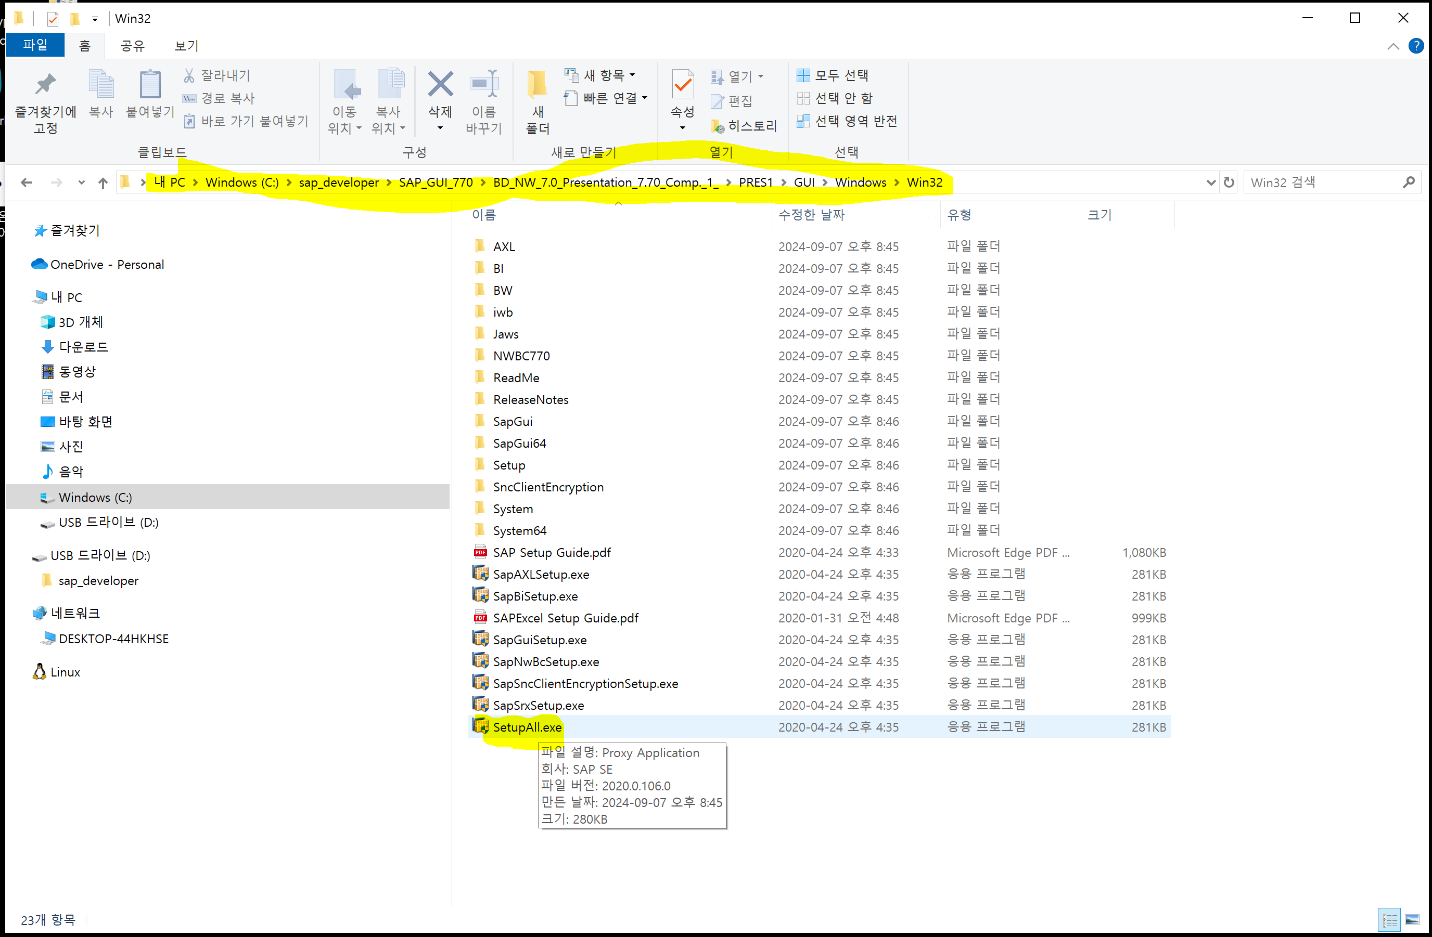

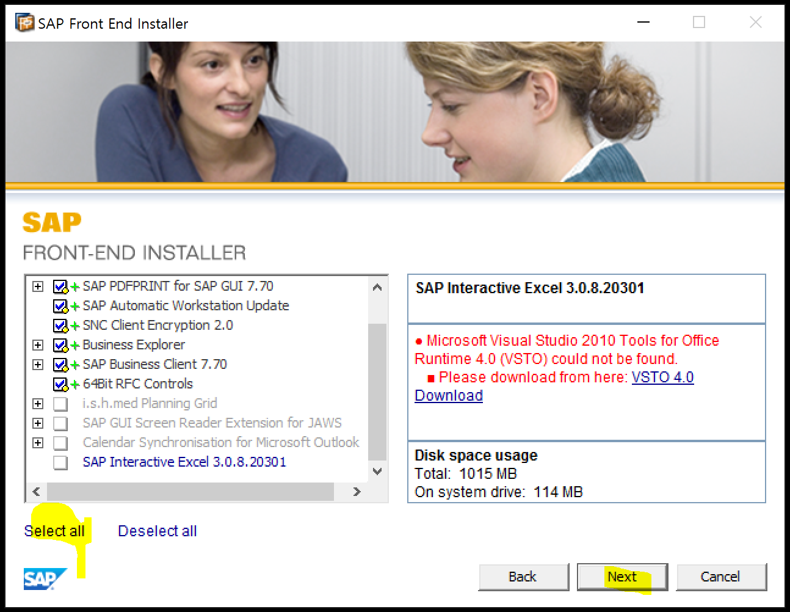

설치 끝나면 아래 바로가기누루면 Sap gui 실행됨

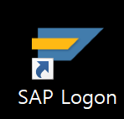

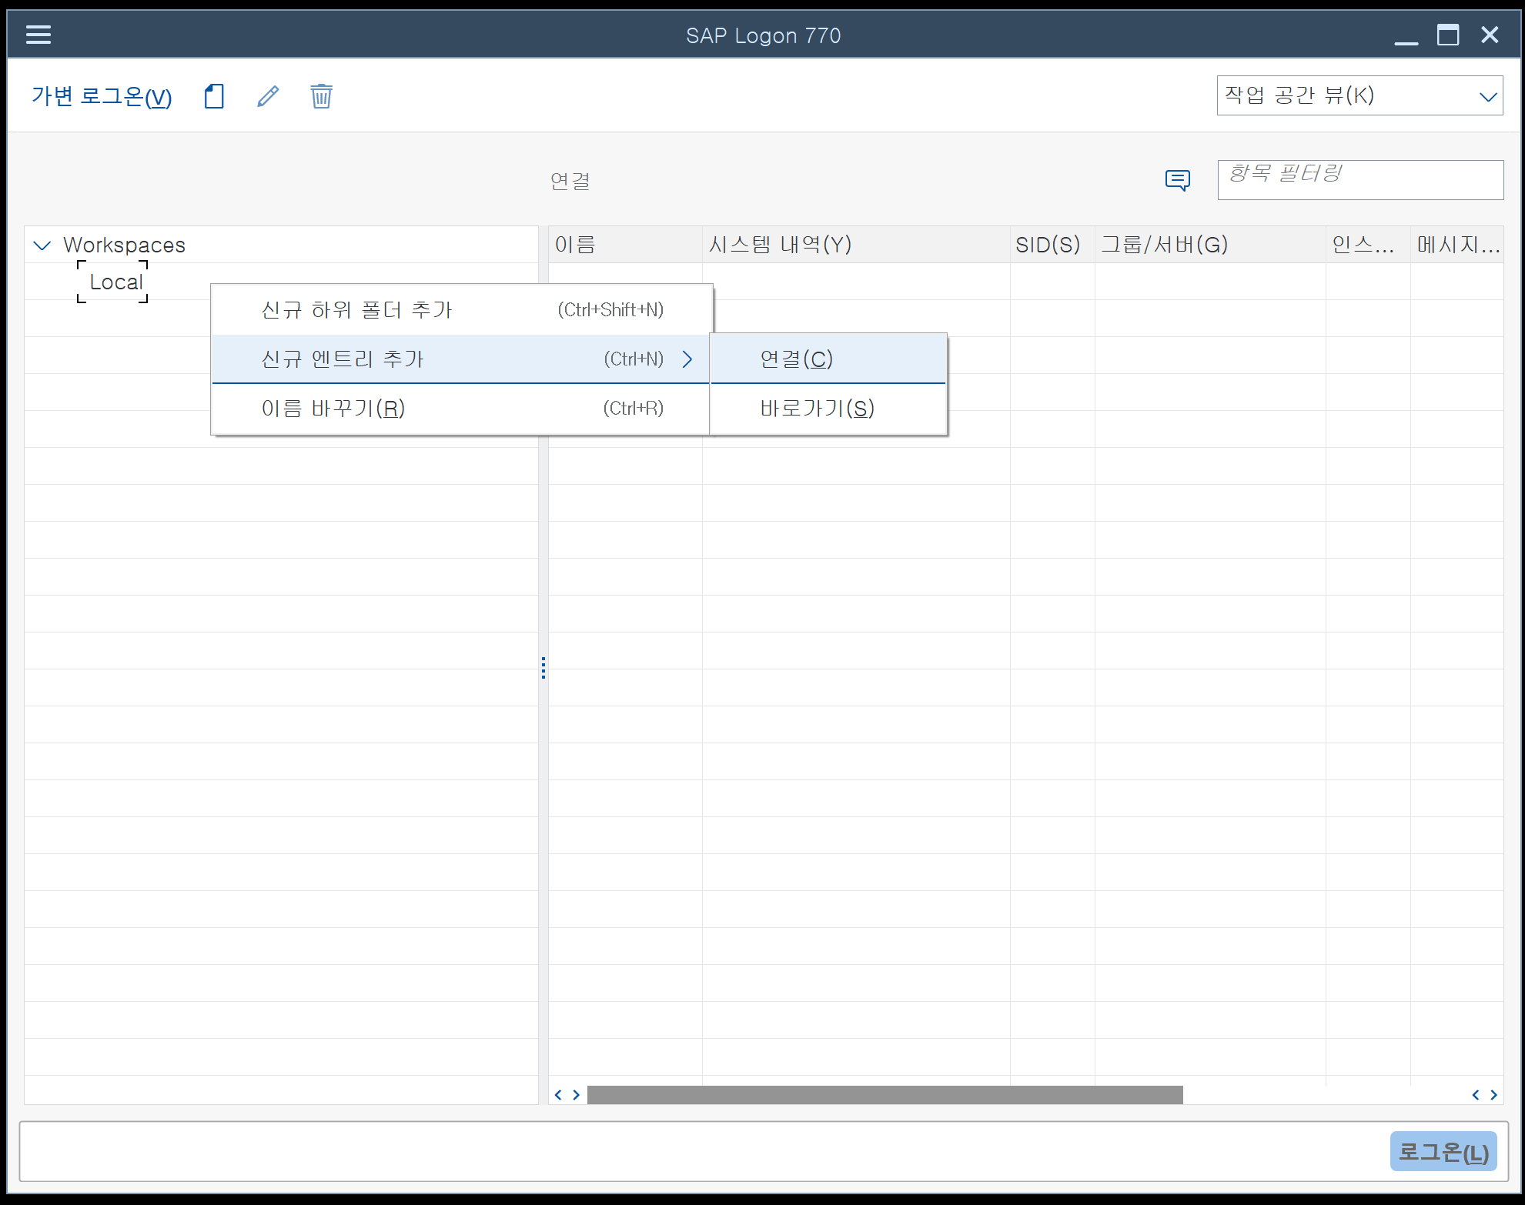

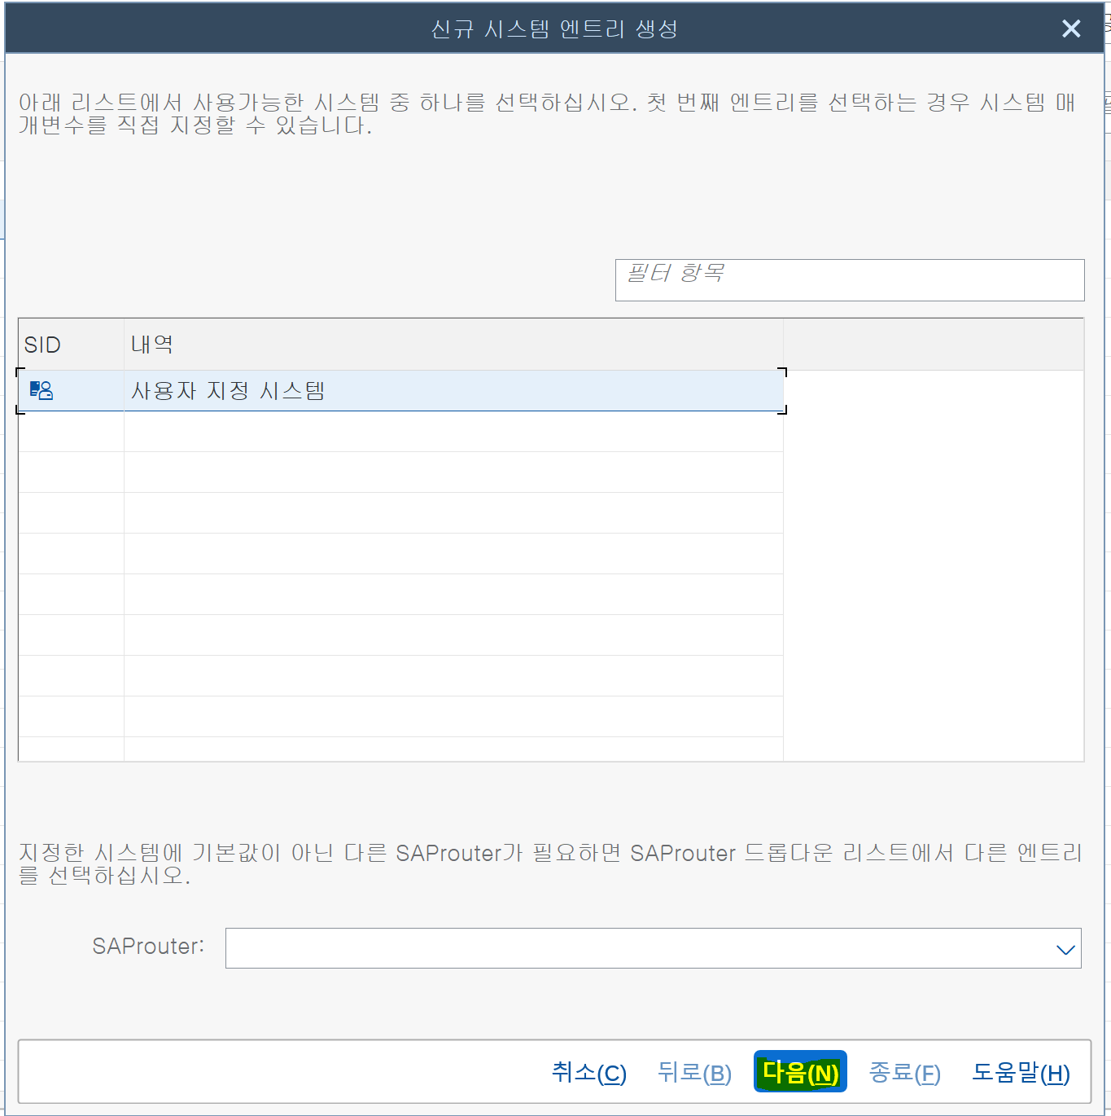

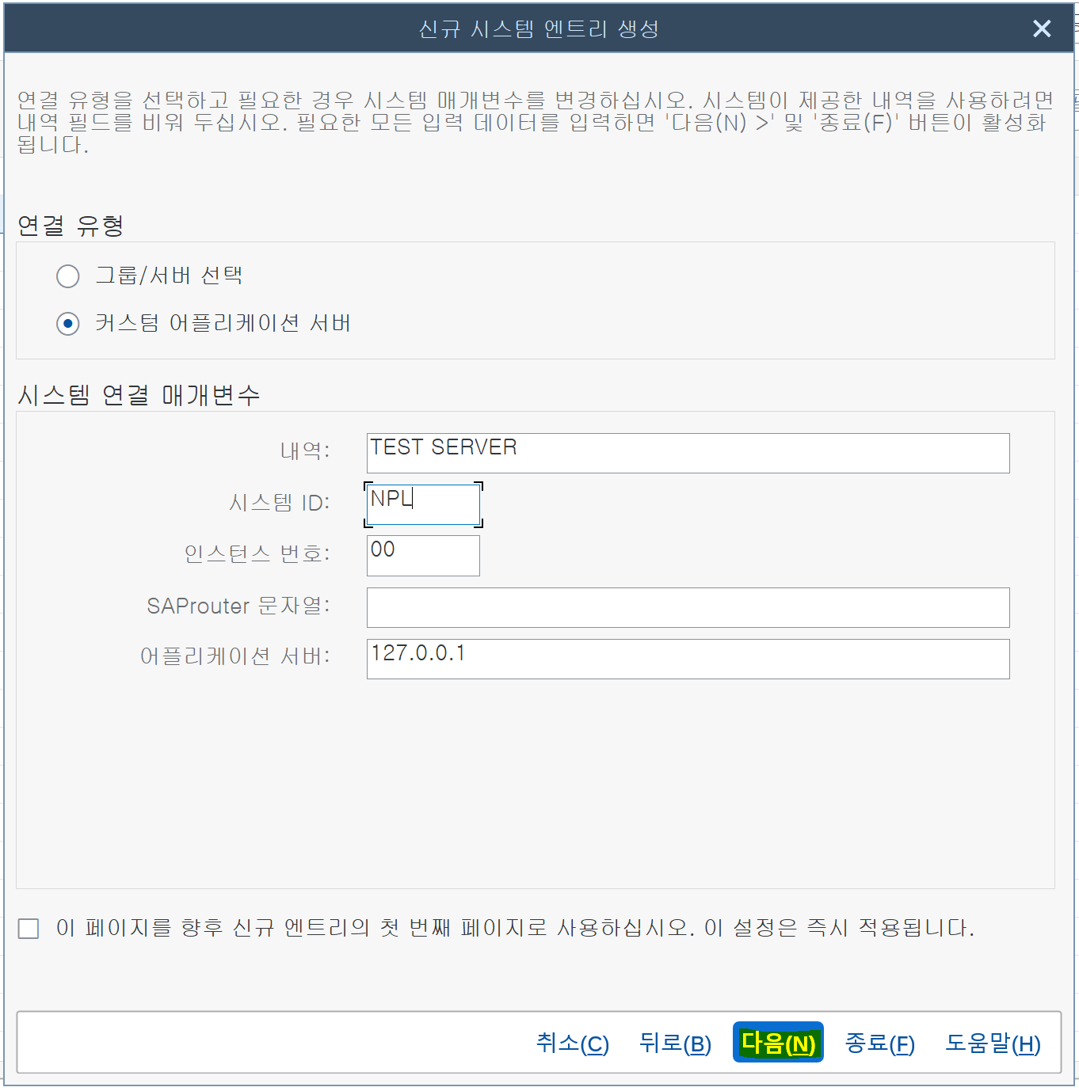

설치가 정상으로 되고 라이센스 등록이 되면 아래와 같이 접속이 됨 아래 라이선스 등록하는데로 내려가 등록후 접속 하면 됨

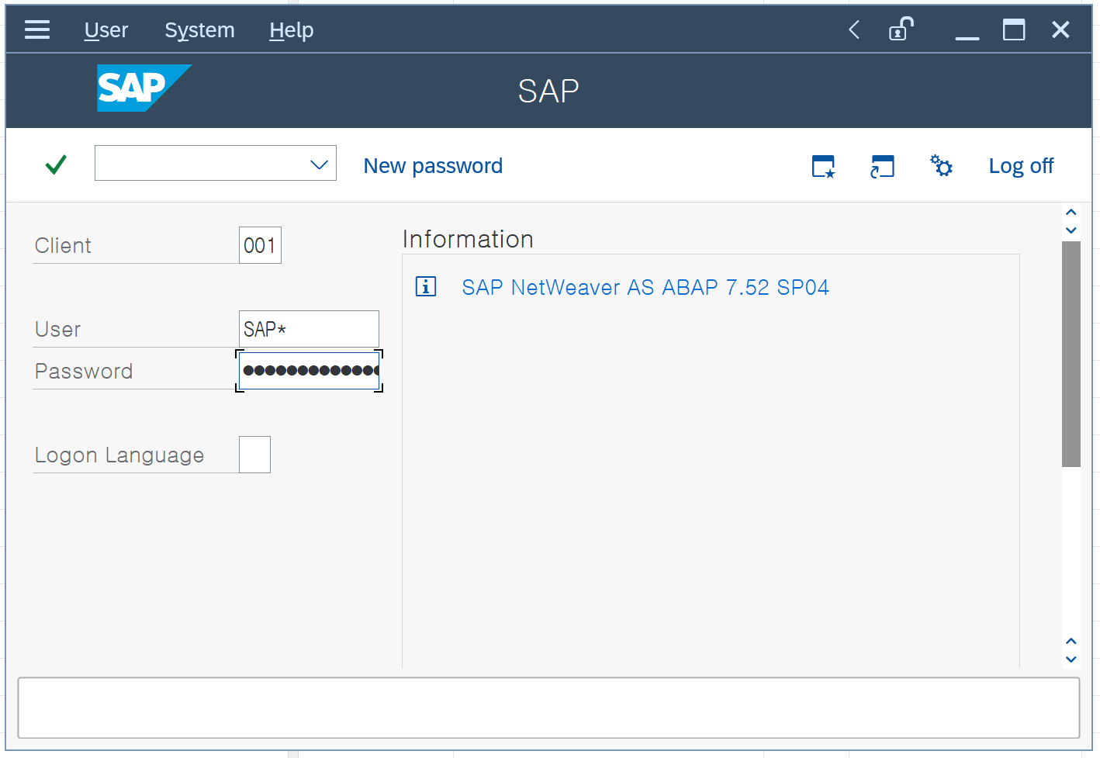

이부분은 옵션으로 테마 변경하는곳임

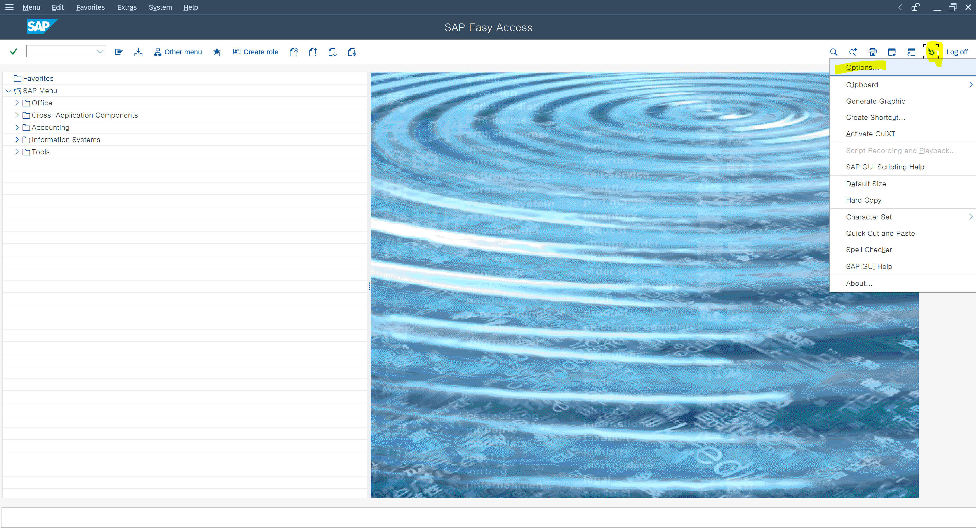

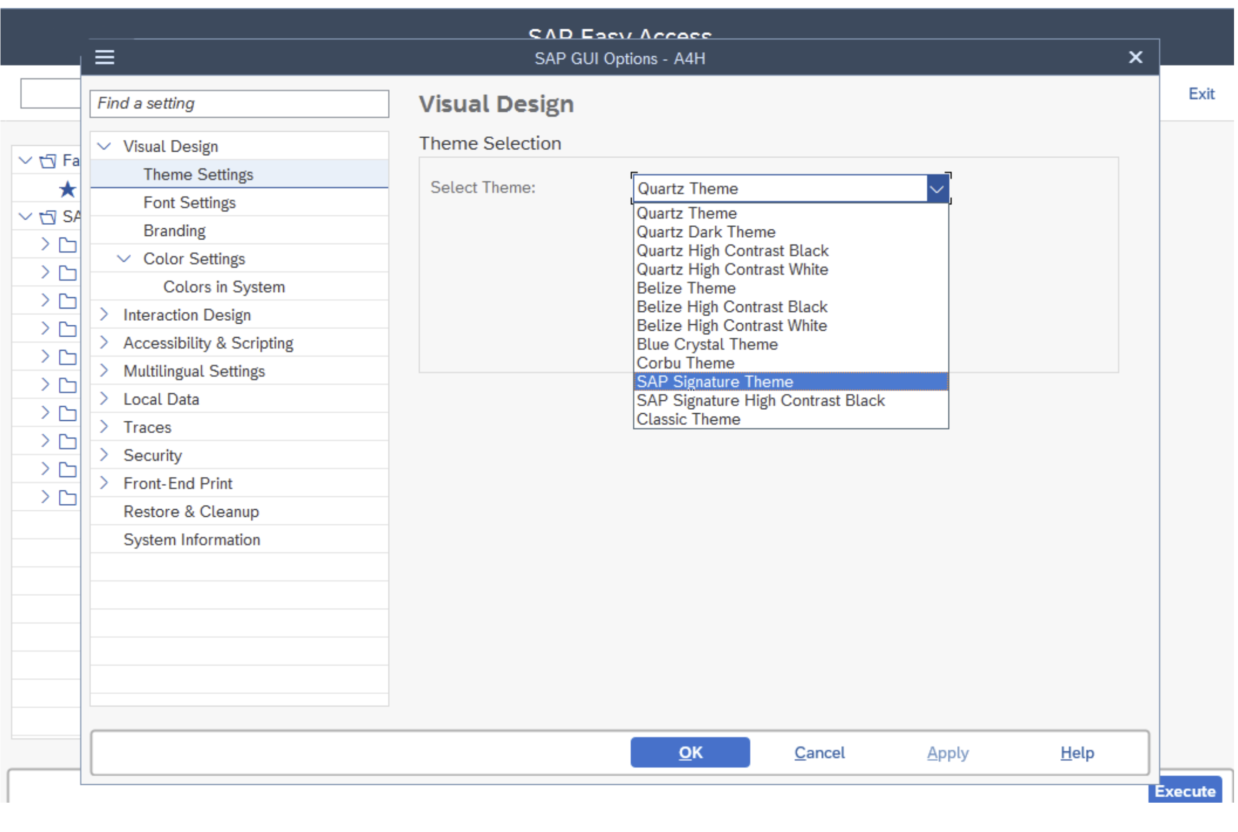

설치를 다하면 클라이언트랑 아이디 패스워드는 아래와 같다.- 그런데 지금은 라이선스 때문에 안된다. 아래로 내려가 보세요
DEVELOPER/Down1oad

Client | 000
User | sap*
Passworld | Down1oad

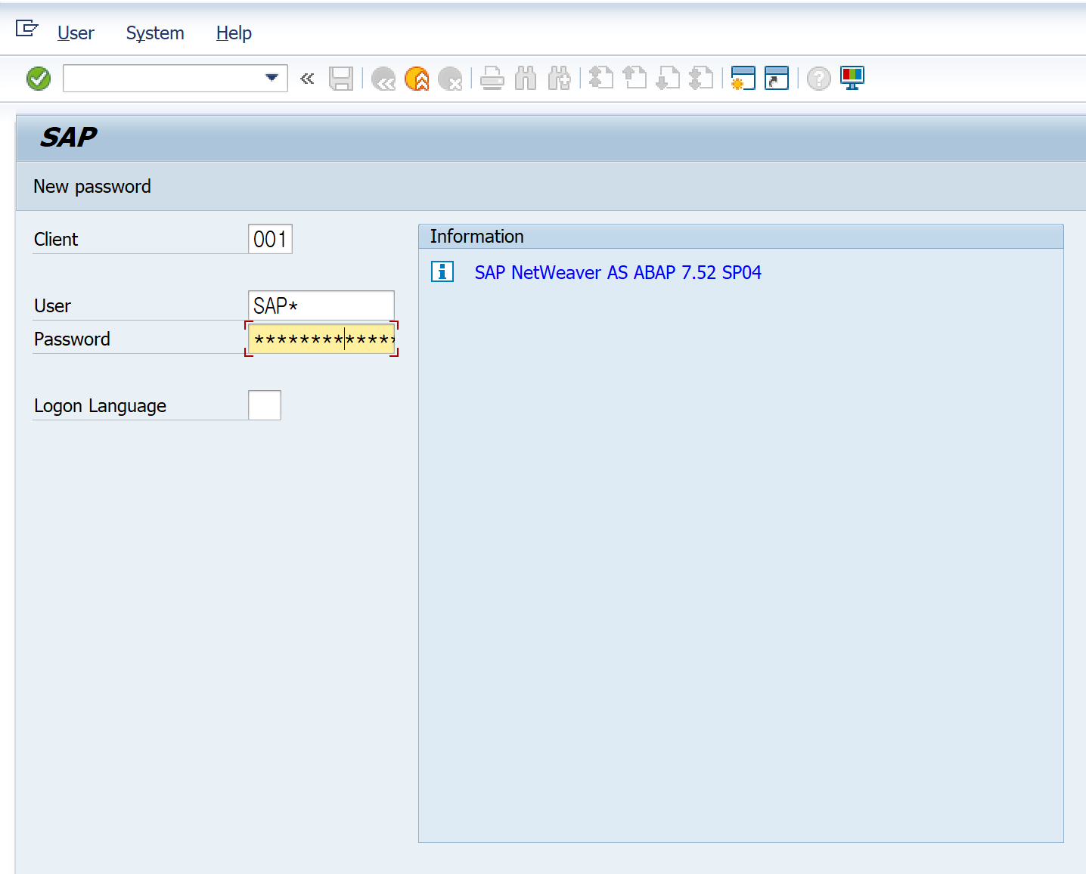

로그인을

라이선스 설정

처음 설치후 라이선스가 없으므로 아래 티코드 를 칩니다.

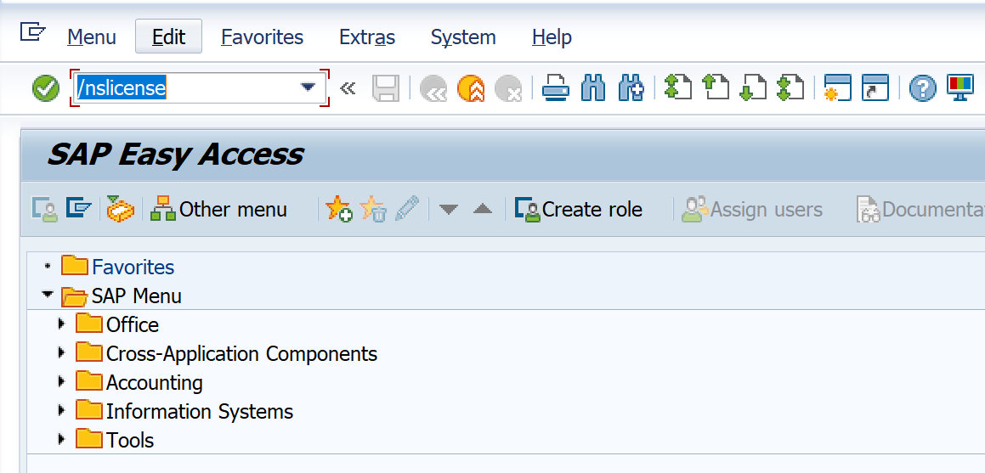

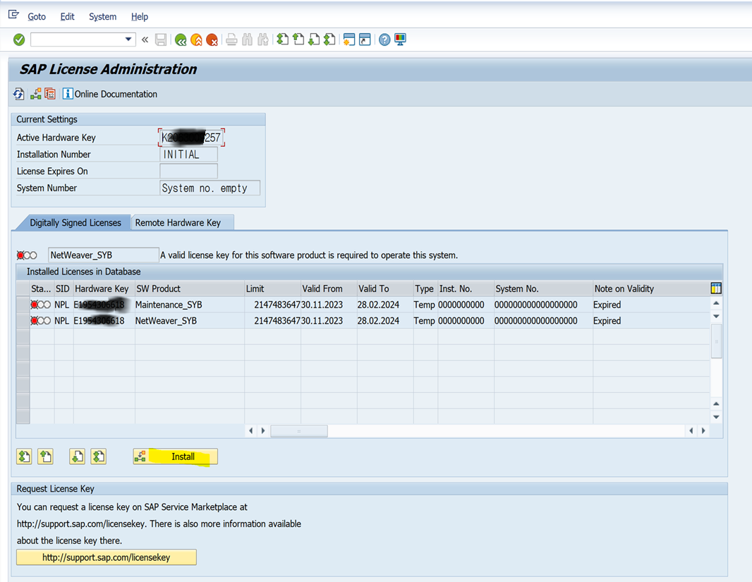

 |  |  | 이 키를 복사해서 라이선스 싸이트에 가져가야 함니다.
 |  |  | 그래야 NPL.TXT 다운로드 받음

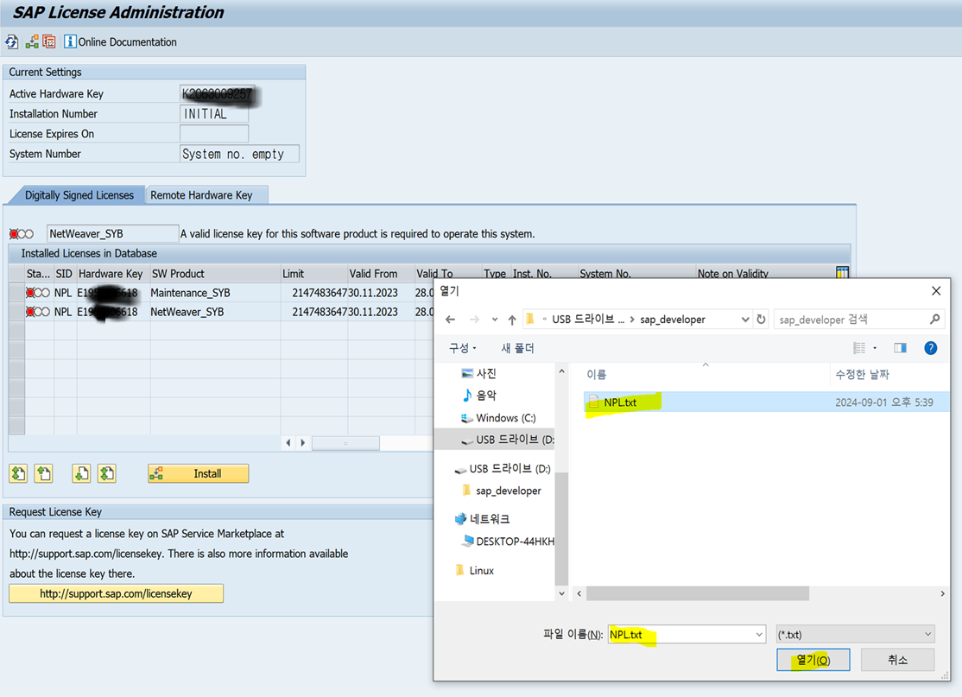

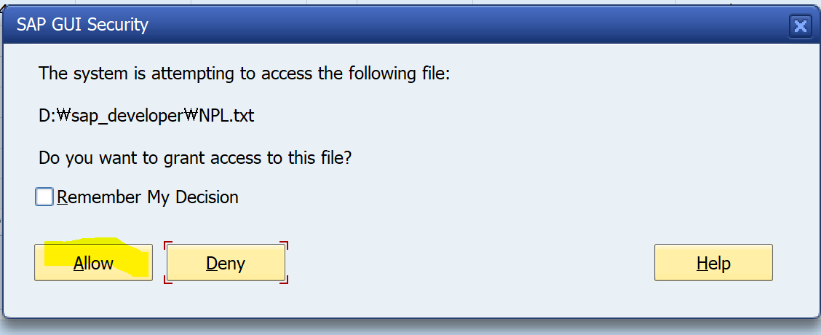

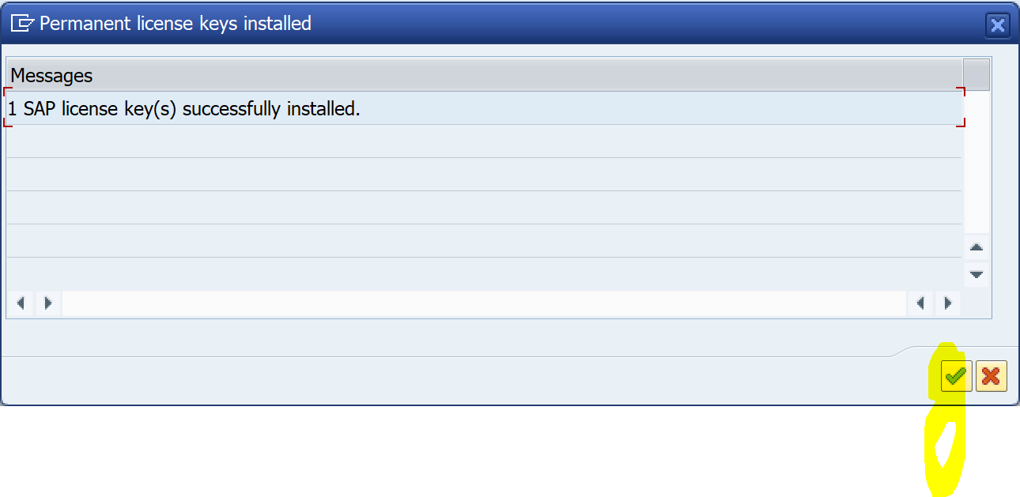

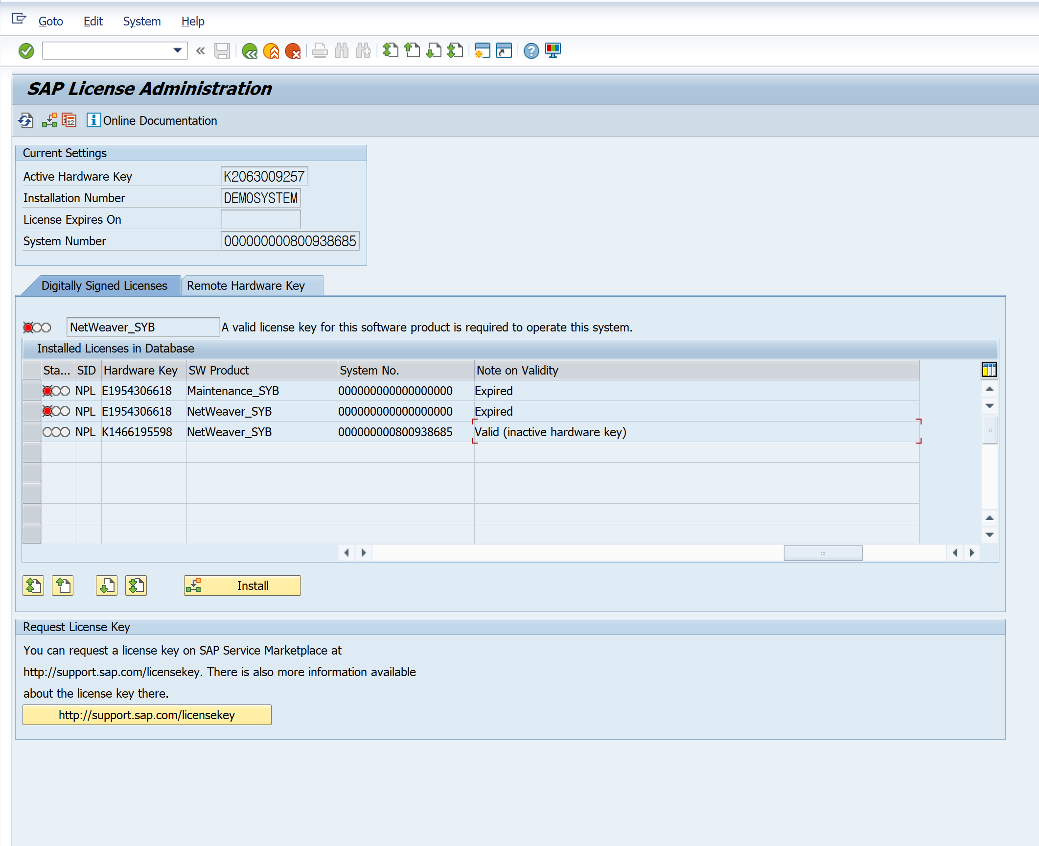

잘모르겠으면 라이선스 갱신 사이트 참조
https://st03k.tistory.com/16

홈페이지 회원가입

https://training.sap.com/

라이센스다운로드
1)홈페이지 회원가입 먼저한다

https://training.sap.com/

라이센스 갱신하는 사이트

https://go.support.sap.com/minisap/#/minisap

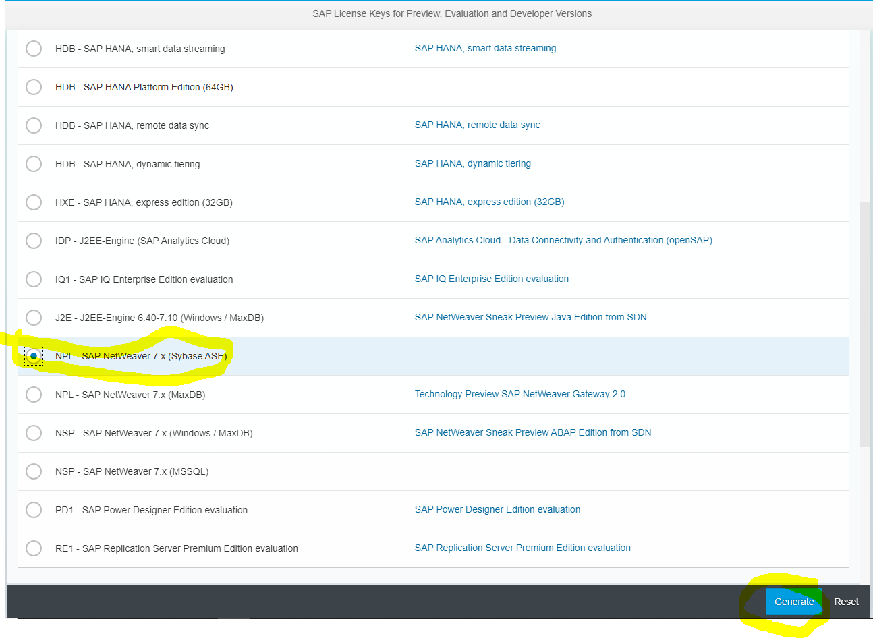

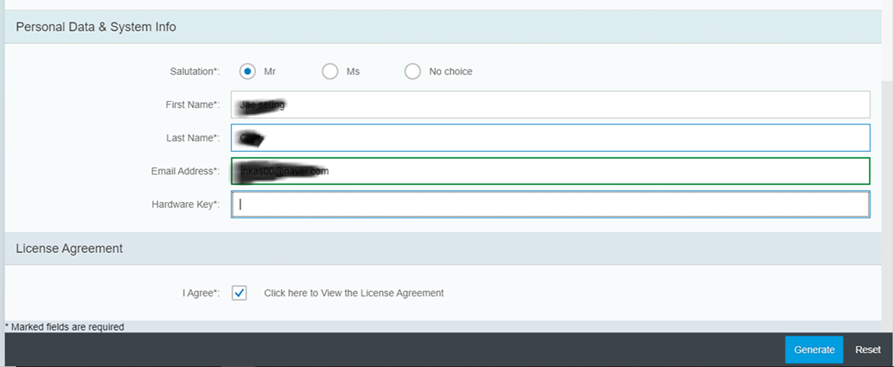



 | ok?

